FICHA SOLIC
Precio de venta es UF


CONCRECES / 4LIFE
SOLICITUD DE TASACION |  |  |  |  |  | No cambiar, tiene una formula |  |  |  |  |  |  |  |  | Versión Enero2026

 | Nº INTERNO |  | METLIFE - |  | 6283 |  | CLIENTE : | MetLife |  |  |  |  |  |  |  | No
 |  |  |  |  |  |  | Nº CLIENTE : | 2 |  |  |  |  | AÑO | OK
 | TASADOR : |  | Maria Eugenia Soto |  |  |  | Fecha Visita | 13/04/2026 |  | Hora: | 11:00:00
TODO LO DE COLOR AZUL TIENEN QUE REVISAR
 | E-MAIL : |  |  |  |  |  | Entrega antes de: | 15/04/2026 |  | Hora: | 11:00:00
 | VISADOR |  | Héctor Martínez C. |  |  |  | Fecha de Solicitud | 08/04/2026
 |  |  |  |  |  |  | N° SOLICITUD | 900,159,638

Favor Usar los archivos adjuntados a la solicitud incorporando los datos que vienen como nombres completos, etc y los certificados adjuntarlos y que se vean las firmas y timbres.
 | 1. IDENTIFICACION DEL SOLICITANTE
 |  |  | MONICA REYES PINTO
 | Ejecutivo Comercial : |  |  |  |  |  | Solicitante : | FRANCISCO JOSÉ VERGARA UNDURRAGA
 | Ejec. Formalizador |  |  |  |  |  | Rut Solicitante | 16.610.203-0 |  |  |  | APROBADO |  | Formato Ej: 11.960.856-2
 |  |  |  |  |  |  |  |  |  |  |  |  |  | con punto y guión entonces
 | CONTACTO: | FRANCISCO VERGARA UNDURRAGA |  |  |  |  | FONO CONTACTO: | 9 2077 1431
 | Fecha de Visita | 13/04/2026 |  |  |  |  | Propietario | FRANCISCO JOSÉ VERGARA UNDURRAGA
 |  |  |  |  |  |  | Rut Propietario | 16.610.203-0 |  |  |  | APROBADO
 | Comentarios
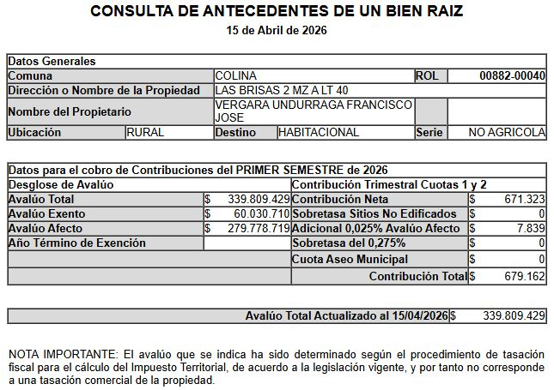
 | Se informan los deslindes de la superficie útil, no se tiene información de los deslindes de la superficie completa que incluyen la servidumbre. Propiedad cuenta con Paneles Solares. |  |  |  |  |  |  |  |  |  |  |  |  | Cualquier dificultad como
 |  |  |  |  |  |  |  |  |  |  |  |  |  | diferencia m2, etc, colocar aquí

 | Objetivo del Informe | Refinanciamiento |  |  |  |  |  |  |  |  |  |  |  | Si el cliente es el mismo del
 |  |  |  |  |  |  |  |  |  |  |  |  |  | Rol colocar refinanciamiento
 | 2. IDENTIFICACION DE LA PROPIEDAD
Si es Casa el Nº Abajo
Si Dpto, N° calle arriba y
N° dpto abajo
 |  |  |  |  |  |  |  | En caso de haber múltiples oo.cc. Por categoría, separarlos con una coma (ej: 001,002,003)
 | Dirección : | LOS EUCALIPTUS |  |  |  |  | OO. CC. : | Bodega |  | Rol
 |  |  |  |  |  |  |  | Box Cub. |  | Rol
Elegir Comuna
 |  |  |  |  |  |  |  | Box U/Goce |  | Rol
 |  |  |  |  |  |  | Vivienda Social | No
 | Casa: | N°2100 |  |  |  |  | Tipo Propiedad : | Casa
 | Comuna : | Colina |  |  |  |  | Estado de Uso : | Usado
 | Región : | Metropolitana de Santiago |  |  |  |  | Sup. Construida : | Subterraneo | 1er piso | 2do piso | 3er piso | Mansarda
 |  |  |  |  |  |  |  |  | 249.91
 | Nombre Proyecto : | LAS BRISAS DE CHICUREO |  |  |  |  | Sup. Terreno : | 5024.86
 | Tipo Proyecto | Condominio |  |  |  |  | Destino según SII | HABITACIONAL
 | Rol : | N°882-40 |  |  |  |  | Avalúo Fiscal | 339,809,429 |  |  |  |  |  | Para el caso de dptos
 | Ocupante | Habitado |  |  |  |  | Deuda de Contribución | No Presenta |  |  |  |  |  | es la sumatoria de todos
 | Comentarios de Tasación Revisada |  |  |  |  |  |  |  |  |  |  |  |  | los avaluos de los roles

 | 3. OBSERVACIONES
 | Responsable | Fecha |  | Hora | Comentarios

Portada
TODO LO DE COLOR AZUL TIENEN QUE
REVISAR
ANTECEDENTES BASICOS |  |  |  |  |  |  |  | Validar e ingresar correctamente |  |  |  |  |  |  |  |  |  | No olvidar usar el corrector de ortografía y leer el párrafo
 |  |  |  |  |  |  |  | material prop; madera, hormigon, etc |  |  |  |  |  |  |  |  |  | completo que tenga coherencia o cambiar redacción a mano |  |  |  |  |  |  |  |  |  |  |  |  |  |  |  |  |  |  |  |  |  |  |  | Nº Int.: |  |  | METLIFE -6283
Cliente |  |  | : | FRANCISCO JOSÉ VERGARA UNDURRAGA |  |  |  |  |  |  |  |  |  |  |  |  | Rut Cliente |  | : | 16.610.203-0 |  |  |  |  |  |  |  |  | Tipo bien |  |  |  | : | Casa |  |  |  |  |  | Usado |  |  | Uso Actual |  |  |  | : | HABITACIONAL
Propietario |  |  | : | FRANCISCO JOSÉ VERGARA UNDURRAGA |  |  |  |  |  |  |  |  |  |  |  |  |  |  |  |  |  |  |  |  |  |  |  |  | Dirección |  |  |  | : | LOS EUCALIPTUS
Mandante |  |  | : | MetLife |  |  |  |  |  |  |  |  |  |  |  |  | Rut Mandante |  | : |  |  |  |  |  |  |  |  |  | Casa Nº |  |  |  | : | N°2100 |  |  |  |  |  |  |  |  | Pisos Propiedad |  |  |  | : | 1 |  |  |  |  | Subt | : | 0
Ejecutivo |  |  | : | MONICA REYES PINTO |  |  |  |  |  |  |  |  |  |  |  |  | Obj.Informe |  | : | Refinanciamiento |  |  |  |  |  |  |  |  | Condominio |  |  |  | : | LAS BRISAS DE CHICUREO |  |  |  |  |  |  |  |  | Manzana |  |  |  | : |  |  |  |  |  | Sitio/Lote |  | A 40 |  | se aprieta y se construye
Tasador |  |  | : | Maria Eugenia Soto |  |  |  |  |  |  |  |  |  |  |  |  | Profesion |  | : | Asesores Inmobiliarios |  |  |  |  |  |  |  |  | Región |  |  |  | : | Metropolitana de Santiago |  |  |  |  |  |  |  |  | Mansarda |  |  |  | : | No
 |  |  |  |  |  |  |  |  |  |  |  |  |  |  |  |  | Año propiedad |  | : | 2024 |  |  |  |  |  |  |  |  | Comuna |  |  |  | : | Colina |  |  |  |  |  |  |  |  | Rol principal |  |  |  | : | N°882-40
 |  |  |  |  |  |  |  |  |  |  |  |  |  |  |  |  |  |  |  |  |  |  |  |  |  |  |  |  | Destino SII |  |  |  | : | HABITACIONAL
 |  |  |  |  |  |  |  |  |  |  |  |  |  |  |  |  |  |  |  |  |  |  |  |  |  |  |  |  | Nº Est. Asig. |  |  |  | 0 |  | Nº Est. Asoc. |  |  |  |  | 0 |  |  |  | Nº Bodegas |  |  |  | 0
DESCRIPCION DEL BIEN Y EL SECTOR
Propiedad |  | El bien es una vivienda que se encuentra en el Condominio LAS BRISAS DE CHICUREO, ubicado en LOS EUCALIPTUS N°2100. La propiedad tiene 5024,86 m² de terreno. La vivienda original tiene un piso construido en ALBAÑILERÍA LADRILLO. El primer piso Tiene 249,91 m² y cuenta con hall, baño de visitas, living, comedor, cocina, logia, dormitorio y baño de servicio, sala de estar familiar, 3 dormitorios simples, dormitorio principal en suite con walk in closet, 3 baños completos, el baño principal con jacuzzi. El exterior cuenta con antejardín abierto al norte con estacionamiento descubierto para 4 vehículos, patio lateral poniente de paso con bodega en construcción, patio lateral oriente con patio de servicio descubierto, patio trasero al sur con 2 terrazas descubiertas, quincho en una de las terrazas, áreas verdes, piscina.

Sector |  | El sector es de carácter mixto. El cual se compone de viviendas de baja densidad, viviendas aisladas de diseño particular, agrupadas generalmente en condominios. Conectividad a través de Autopista Los Libertadores, Las Brisas. Sector de parcelaciones rurales. Centros educacionales medianamente cerca. Comercio local por Las Brisas. Los servicios en general se encuentran en el centro de la comuna de Colina. El comercio, el transporte y los servicios se encuentran en la avenida más cercana: Caletera Oriente Gral. San Martín.

RESTRICCIONES AL TERRENO: |  |  |  |  |  |  |  | La propiedad se rige por la normativa |  |  |  |  |  |  |  |  | IPB |  | de la comuna de Colina |  |  |  |  |  | ZONA RURAL
Demanda |  |  | : | Medio |  |  |  | Destino barrio |  | : | Habitacional |  |  |  |  | Antejardin |  |  | : | Sí |  |  |  | Uso de terrenos |  |  |  |  |  |  |  |  |  |  |  |  |  |  |  | Alcances de Tasación
Tendencia |  |  | : | Estable |  |  |  | Tipo zona |  | : | Rural |  |  |  |  | Red Eléctrica |  |  | : | Red Subterránea |  |  |  | Casas |  |  |  |  | 10 |  | % | Industrial |  |  |  | 0 |  | % |  | Ingreso propiedad |  |  |  |  |  |  | : | SI
Densidad |  |  | : | Baja |  |  |  | Calzada |  | : | Asfalto |  |  |  |  | Agua Potable |  |  | : | Matriz Pública |  |  |  | Deptos. |  |  |  |  | 0 |  | % | Comercial |  |  |  | 1 |  | % |  | Afecto a expropi. |  |  |  |  |  |  | : | NO |  |  |  |  |  |  |  |  | Fuente de la
Mercado |  |  | : | Estrato Medio Alto |  |  |  | Acera |  | : | Tierra |  |  |  |  | Gas |  |  | : | Red Pública |  |  |  | Condominios |  |  |  |  | 45 |  | % | Sitios Eriazos |  |  |  | 35 |  | % |  | Fuente Información |  |  |  |  |  |  |  | : | DOM, Plano Catastro |  |  |  |  |  |  |  | expropiación
ABC1 |  |  | : | SI | / | No Homogéneo |  | Solera |  | : | Solerilla |  |  |  |  | Proy. Uso Terrenos |  |  | : | Estacionario |  |  |  | Equip. Comer |  |  |  |  | 1 |  | % | Otros |  |  |  | 8 |  | % |  | Sello SEC |  |  |  |  |  |  |  | : | No Aplica
 |  |  |  |  |  |  |  |  |  |  |  |  |  |  |  |  |  |  |  |  |  |  |  |  |  |  |  |  |  |  |  |  |  |  |  |  |  |  |  |  |  |  |  |  |  |  |  |  |  |  |  |  |  |  |  |  |  |  | SOLO RELLENAR OFERTA SI ES BICE
REF. OFERTAS |  |  |  |  |  |  | Dirección referencias |  |  |  |  |  |  | Año |  |  | Teléfono |  | Total UF |  |  | Sup. Terreno. |  |  |  | Sup. Constr. |  |  |  |  | OO.CC. |  |  | UF/m² T. |  | UF/m² C. |  |  |  | Descripcion de expropiacion |  |  |  |  |  |  |  |  |  |  |  |  |  |  |  | LINKS |  |  |  | Dorm | Baño | Est. | Bod.
1 | Apr-26 |  |  | Ofert. |  | Las Brisas de Chicureo - Los Boldos |  |  |  |  |  |  |  | 2015 |  |  | 979998714 |  | 20,000 |  |  | 5,051.00 |  |  |  | 239.00 |  |  |  |  | 750 |  |  | 2.20 |  | 34.05 |  |  |  | De acuerdo al DOM, Plano Catastro de la Municipalidad de Colina la propiedad NO cuenta con expropiación. |  |  |  |  |  |  |  |  |  |  |  |  |  |  |  | https://www.portalinmobiliario.com/MLC-3866585834-las-brisas-de-chicureo-oportunidad-_JM#polycard_client=search-map&search_layout=map&position=12&type=item&tracking_id=704b8a83-4aff-439f-abae-c0ecfdcc5700&price_drop=not_apply |  |  |  | 5 | 5 | 0 | 0
2 | Apr-26 |  |  | Ofert. |  | Las Brisas de Chicureo - La Viña 1060 |  |  |  |  |  |  |  | 2016 |  |  | 989225642 |  | 24,900 |  |  | 5,077.00 |  |  |  | 239.00 |  |  |  |  | 750 |  |  | 3.10 |  | 35.19 |  |  |  |  |  |  |  |  |  |  |  |  |  |  |  |  |  |  |  | https://www.portalinmobiliario.com/MLC-1906678573-casa-en-ventaarriendo-en-las-brisas-de-chicureo-_JM# | 2015 |  |  | 4 | 3 | 0 | 0
3 | Apr-26 |  |  | Ofert. |  | La Viña & La Vendimia |  |  |  |  |  |  |  | 2017 |  |  | 936820393 |  | 19,500 |  |  | 5,001.00 |  |  |  | 252.00 |  |  |  |  | 500 |  |  | 2.00 |  | 35.71 |  |  |  |  |  |  |  |  |  |  |  |  |  |  |  |  |  |  |  | https://www.toctoc.com/propiedades/compracorredorasr/casa/colina/casa-en-las-brisas-borde-de-cancha-6d-5b/3582109?o=mapa | 0 |  |  | 6 | 5 | 0 | 0
4 | Apr-26 |  |  | Ofert. |  | Las Brisas 1-300 |  |  |  |  |  |  |  | 2005 |  |  | 995394000 |  | 23,900 |  |  | 5,012.00 |  |  |  | 258.00 |  |  |  |  | 750 |  |  | 3.00 |  | 31.45 |  |  |  | Comentarios Relevantes |  |  |  |  |  |  |  |  |  |  |  |  |  |  |  | https://www.portalinmobiliario.com/MLC-1914455381-preciosa-casa-en-club-golf-mejor-ubicacion-132035-_JM#polycard_client=search-map&search_layout=map&position=16&type=item&tracking_id=704b8a83-4aff-439f-abae-c0ecfdcc5700&price_drop=not_apply | 2017 |  |  | 5 | 5 | 0 | 0
5 | Apr-26 |  |  | Ofert. |  | Liray - Lo Pinto |  |  |  |  |  |  |  | 2023 |  |  | 942182983 |  | 18,900 |  |  | 5,000.00 |  |  |  | 264.00 |  |  |  |  | 500 |  |  | 2.00 |  | 31.82 |  |  |  |  |  |  |  |  |  |  |  |  |  |  |  |  |  |  |  | https://www.portalinmobiliario.com/MLC-3868190700-casa-en-venta-de-5dsector-liray-lo-pintochicureocolina-_JM#polycard_client=search-map&search_layout=map&position=8&type=item&tracking_id=0c47a514-39bd-4f96-b7e0-dd48d865d6c1&price_drop=not_apply | 2005 |  |  | 5 | 4 | 0 | 0
PROMEDIO DE LA MUESTRA |  |  |  |  |  |  |  |  |  |  |  |  |  |  |  |  |  |  | 21,440 |  |  | 5,028 |  |  |  | 250 |  |  |  |  | 650 |  |  | 2.46 |  | 33.64 |  |  |  |  |  |  |  |  |  |  |  |  |  |  |  |  |  |  |  |  | 2023
TASACION |  |  |  |  |  |  |  |  |  |  |  |  |  |  |  |  |  |  | 20,126 |  |  | 5,025 |  |  |  | 250 |  |  |  |  | 750 |  |  | 2.23 |  | 32.64 |  |  |  |  |  |  |  |  |  |  |  |  |  |  |  |  |  |  |  |  | Sin las letras FJ y N
TASACION V/S PROMEDIO DE LA MUESTRA |  |  |  |  |  |  |  |  |  |  |  |  |  |  |  |  |  |  |  |  |  |  |  |  |  |  |  |  |  |  |  |  |  |  |  | -3% |  |  |  | ANALISIS DE RENTABILIDAD |  |  |  |  |  |  |  |  |  |  |  |  |  |  |  |  | ej. 323 854 |  | SOLO RELLENAR CBR SI ES BICE
REF. C.B.R. |  |  |  |  |  |  | Dirección referencias |  |  |  |  |  |  | Año |  |  | Foja y Número |  | Total UF |  |  | Sup. Terreno. |  |  |  | Sup. Constr. |  |  |  |  | OO.CC. |  |  | UF/m² T. |  | UF/m² C. |  |  |  | Vida Util Remanente Años |  |  |  |  |  |  | 70 años |  |  |  |  |  |  |  |  |  | 323 v854 si la v de vuelta) |  |  | Dorm | Baño | Est. | Bod.
6 | Mar-25 |  |  | CBR. |  | Chicureo 3 LT 40 |  |  |  |  |  |  |  | 1996 |  |  | 40132-55521 |  | 20,500 |  |  | 5,002.00 |  |  |  | 250.00 |  |  |  |  | 700 |  |  | 2.70 |  | 25.18 |  |  |  | Arriendo Bruto $ / mes |  |  |  |  |  |  | $3,300,000 |  |  |  |  |  |  |  |  |  |  |  |  | 1 | 2 | 3 | 4
7 | May-25 |  |  | CBR. |  | Las Brisas 3 MZ A LT 12 |  |  |  |  |  |  |  | 2004 |  |  | 47523-66056 |  | 18,000 |  |  | 5,013.00 |  |  |  | 360.00 |  |  |  |  | 700 |  |  | 1.80 |  | 22.99 |  |  |  | UF/ mes |  |  |  |  |  |  | UF82.7
8 |  |  |  | CBR. |  |  |  |  |  |  |  |  |  |  |  |  |  |  |  |  |  |  |  |  |  |  |  |  |  |  |  |  |  |  |  | 0.00 |  |  |  | Gasto Anual $ |  |  |  |  |  |  | $3,300,000
9 |  |  |  | CBR. |  |  |  |  |  |  |  |  |  |  |  |  |  |  |  |  |  |  |  |  |  |  |  |  |  |  |  |  |  |  |  | 0.00 |  |  |  | Tasa Exigida Proyecto |  |  |  |  |  |  | 4,5%
PROMEDIO DE LA MUESTRA |  |  |  |  |  |  |  |  |  |  |  |  |  |  |  |  |  |  | 19,250 |  |  | 5,008 |  |  |  | 305 |  |  |  |  | 700 |  |  | 2.25 |  | 24.08 |  |  |  | Tiempo Renta (años) |  |  |  |  |  |  | 65 años
TASACION |  |  |  |  |  |  |  |  |  |  |  |  |  |  |  |  |  |  | 20,126 |  |  | 5,025 |  |  |  | 250 |  |  |  |  | 750 |  |  | 2.23 |  | 32.64 |  |  |  | Ingreso Líquido Anual |  |  |  |  |  |  | $36,300,000
TASACION V/S PROMEDIO DE LA MUESTRA |  |  |  |  |  |  |  |  |  |  |  |  |  |  |  |  |  |  |  |  |  |  |  |  |  |  |  |  |  |  |  |  |  |  |  | 36% |  |  |  | Renta Perpetua |  |  |  |  |  |  | $806,666,667 |  |  |  |  |  |  |  |  |  | VALIDACION ROL
Analisis de Referencias |  |  |  |  |  |  |  |  |  |  |  |  |  |  |  |  |  |  |  |  |  |  |  |  |  |  |  |  |  |  |  |  |  |  |  |  |  |  |  |  |  |  |  |  |  |  |  |  |  |  |  |  |  |  |  |  | OK
Las muestras fueron seleccionadas por ser propiedades que comparten características similares en cuanto a dimensiones, programa, tipología de edificación, sector y se homologa en función a sus características propias como; diseño constructivo, calidad de sus materiales, calidad de sus revestimientos interiores y estado de mantención.
 |  |  |  |  |  |  |  |  |  |  |  |  |  |  |  |  |  |  |  |  |  |  |  |  |  |  |  |  |  |  |  |  |  |  |  |  |  |  |  |  |  |  |  |  |  |  |  |  |  |  |  |  |  |  |  |  |  | No tocar, son Formulas
 |  |  |  |  |  |  |  |  |  |  |  |  |  |  |  |  |  |  |  |  |  |  |  |  |  |  |  |  |  |  |  |  |  |  |  |  |  |  |  |  |  |  |  |  |  |  |  |  |  |  |  |  |  |  |  |  | Son
CUADRO DE VALORACION |  |  |  |  |  |  |  |  |  |  |  |  |  |  |  |  |  |  |  |  |  |  |  |  |  |  |  |  |  |  |  |  |  |  |  |  |  |  |  |  |  |  |  |  |  |  |  |  |  |  |  |  |  |  |  |  |  |  | VALIDADOR SEGURO
Item |  |  |  | Nº | Detalle Item valorado |  |  |  | Rol SII |  |  | Año | Tipo |  | Situación Municipal |  |  |  |  | Estado | Grntía. |  | Origen Super. |  |  |  | Superficie m² |  |  |  |  |  | UF/m² Nuevo |  |  | D. F. |  |  | F. M. |  | UF/m² |  |  |  | Valor total UF |  |  |  |  |  | Valor Seguro |  |  |  |  | Valor Liquidacion |  |  | SOLO VISADORES
Terreno |  |  |  | 1 | Terreno |  |  |  | N°882-40 |  |  |  |  |  | Regularizado |  |  |  |  |  | N/D |  | Plano Muni. |  |  |  | 1,402.35 |  |  |  |  |  | 8.00 |  |  | 1.00 |  |  | 1.00 |  | 8.00 |  |  |  | UF | 11,218.80 |  |  |  |  | UF | 0,00 |  |  |  | 9,255.51 | 11,218.80 |  | 0.00%
Terreno |  |  |  | 2 | Servidumbre |  |  |  | N°882-40 |  |  | 2024 |  |  | Regularizado |  |  |  |  |  | N/D |  | Plano Muni. |  |  |  | 3,622.51 |  |  |  |  |  | 0.00 |  |  | 1.00 |  |  | 1.00 |  | 0.00 |  |  |  | 0 | 0.00 |  |  |  |  | UF | 0,00 |  |  |  | 0.00 | 0.00 |  | #DIV/0!
Edificación |  |  |  | 1 | Piso 1 |  |  |  | N°882-40 |  |  | 2024 | AL |  | Regularizado |  |  |  |  | B | N/D |  | Plano Muni. |  |  |  | 249.91 |  |  |  |  |  | 34.00 |  |  | 0.96 |  |  | 1.00 |  | 32.64 |  |  |  | UF | 8,157.06 |  |  |  |  | UF | 8,157.06 |  |  |  | 6,729.58 | 8,157.06 |  | 100.00%
Piscina |  |  |  | 1 | Piscina |  |  |  |  |  |  |  |  |  |  |  |  |  |  |  | N/D |  |  |  |  |  | 1.00 |  |  |  |  |  | 350.00 |  |  | 1.00 |  |  | 1.00 |  | 350.00 |  |  |  | UF | 350.00 |  |  |  |  | UF | 350.00 |  |  |  | 288.75 | 350.00 |  | 100.00%
OO.CC |  |  |  | 1 | Quincho, terrazas, bodega |  |  |  |  |  |  |  |  |  |  |  |  |  |  |  | N/D |  |  |  |  |  | 1.00 |  |  |  |  |  | 250.00 |  |  | 1.00 |  |  | 1.00 |  | 250.00 |  |  |  | UF | 250.00 |  |  |  |  | UF | 250.00 |  |  |  | 206.25 | 250.00 |  | 100.00%
OO.CC |  |  |  | 2 | Cierros, pavimento exterior |  |  |  |  |  |  |  |  |  |  |  |  |  |  |  | N/D |  |  |  |  |  | 1.00 |  |  |  |  |  | 150.00 |  |  | 1.00 |  |  | 1.00 |  | 150.00 |  |  |  | UF | 150.00 |  |  |  |  | UF | 150.00 |  |  |  | 123.75 | 150.00 |  | 100.00%
 |  |  |  |  |  |  |  |  |  |  |  |  |  |  |  |  |  |  |  |  |  |  |  |  |  |  |  |  |  |  |  |  |  |  |  |  |  |  |  |  | 0.00 |  |  |  | 0 | 0.00 |  |  |  |  | 0 | 0.00 |  |  |  | 0.00 | 0.00 |  | #DIV/0!
 |  |  |  |  |  |  |  |  |  |  |  |  |  |  |  |  |  |  |  |  |  |  |  |  |  |  |  |  |  |  |  |  |  |  |  |  |  |  |  |  | 0.00 |  |  |  | 0 | 0.00 |  |  |  |  | 0 | 0.00 |  |  |  | 0.00 | 0.00 |  | #DIV/0!
TOTAL EDIFICACION |  |  |  |  |  |  |  |  |  |  |  | 2024 |  |  |  |  |  |  |  |  | 1 |  |  |  |  |  | 249.91 |  |  |  |  |  | 34.00 |  |  | 0.96 |  |  |  |  | 32.64 |  |  |  | UF | 8,157.06 |  |  |  |  | UF | 8,157.06 |  |  |  | 6,729.58
TOTAL OBRAS COMPLEMENTARIAS |  |  |  |  |  |  |  |  |  |  |  |  |  |  |  |  |  |  |  |  | 3 |  |  |  |  |  | 3.00 |  |  |  |  |  | 250.00 |  |  |  |  |  |  |  |  |  |  |  | UF | 750.00 |  |  |  |  | UF | 750.00 |  |  |  | 618.75
TOTAL TERRENO |  |  |  |  |  |  |  |  |  |  |  |  |  |  |  |  |  |  |  |  | 2 |  |  |  |  |  | 5,024.86 |  |  |  |  |  | 0.00 |  |  | 0.00 |  |  |  |  | 2.23 |  |  |  | UF | 11,219 |  |  |  |  | $ | 0,00 |  |  |  | 9,255.51
Foto principal del bien |  |  |  |  |  |  |  |  |  |  |  |  |  |  |  |  |  |  |  |  |  |  |  |  |  |  | VALOR COMERCIAL NORMAL |  |  |  |  |  |  |  |  |  |  |  |  | : |  |  |  |  | UF | 20,125.86 |  |  |  |  | UF | 8,907.06 |  |  |  | 16,603.84 | 0.00
 | 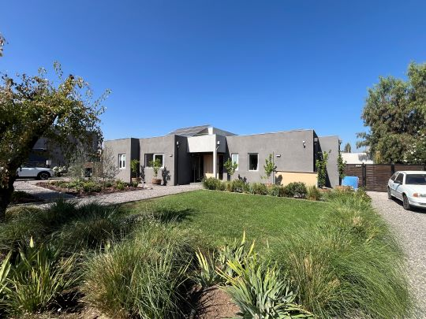 |  |  |  |  |  |  |  |  |  |  |  |  |  |  |  |  |  |  |  |  |  |  |  |  |  | BIENES NO CONSIDERADOS GARANTIA |  |  |  |  |  |  |  |  |  |  |  |  | : |  |  |  |  | UF | 0.00 |  |  |  |  | $ | 0 |  |  |  |  |  |  | 0.00
 |  |  |  |  |  |  |  |  |  |  |  |  |  |  |  |  |  |  |  |  |  |  |  |  |  |  |  |  |  |  |  |  |  |  |  |  |  |  |  |  |  |  |  |  |  |  |  |  |  |  |  |  |  |  |  |  | TIENE QUE SER CERO |  | 0.00
 |  |  |  |  |  |  |  |  |  |  |  |  |  |  |  |  |  |  |  |  |  |  |  |  |  |  | - - - - - - - -

 |  |  |  |  |  |  |  |  |  |  |  |  |  |  |  |  |  |  |  |  |  |  |  |  |  |  |  |  |  |  |  |  |  |  |  |  |  |  |  |  |  |  |  |  |  |  |  |  |  |  |  |  |  |  |  |  | Seguro Incendio |  | 20,125.86
 |  |  |  |  |  |  |  |  |  |  |  |  |  |  |  |  |  |  |  |  |  |  |  |  |  |  | VALOR TASACION |  |  |  |  |  |  |  |  |  |  |  |  |  |  |  |  |  |  |  |  |  |  |  |  |  |  |  |  |  | Valor Liquidación |  | 8,907.06
 |  |  |  |  |  |  |  |  |  |  |  |  |  |  |  |  |  |  |  |  |  |  |  |  |  |  | UF |  | 20,125.86 |  |  |  |  |  |  | $ | 802,913,431 |  |  |  |  |  |  |  | al | 2026-04-13 |  |  |  |  |  |  |  |  |  |  |  |  | 16,603.84
 |  |  |  |  |  |  |  |  |  |  |  |  |  |  |  |  |  |  |  |  |  |  |  |  |  |  |  |  |  |  |  |  |  |  |  |  |  |  |  |  |  | Velocidad de venta normal : | 8 A 10 MESES |  |  |  |  |  |  |  |  |  |  |  |  |  | Nuevo Capital
 |  |  |  |  |  |  |  |  |  |  |  |  |  |  |  |  |  |  |  |  |  |  |  |  |  |  | 1UF |  | = | $ 39,894.61 |  |  |  |  |  |  |  |  |  |  |  |  |  |  |  |  |  |  |  | 1US$ | = | $ 890.33 |  |  |  |  | Solo uso Visadores
 |  |  |  |  |  |  |  |  |  |  |  |  |  |  |  |  |  |  |  |  |  |  |  |  |  |  | Valor de Reposición |  |  |  |  |  |  |  | : | US$ |  | 414,344 |  |  |  | UF |  | 9,246.94 |  |  |  | $ | 368,903,065
 |  |  |  |  |  |  |  |  |  |  |  |  |  |  |  |  |  |  |  |  |  |  |  |  |  |  | Seguro Incendio y otros |  |  |  |  |  |  |  | : | US$ |  | 399,115 |  |  |  | UF |  | 8,907.06 |  |  |  | $ | 355,343,781
 |  |  |  |  |  |  |  |  |  |  |  |  |  |  |  |  |  |  |  |  |  |  |  |  |  |  | Avalúo fiscal de la propiedad |  |  |  |  |  |  |  | : | US$ |  | 381,667 |  |  |  | UF |  | 8,517.68 |  |  |  | $ | 339,809,429

 |  |  |  |  |  |  |  |  |  |  |  |  |  |  |  |  |  |  |  |  |  |  |  |  |  |  | Valor a Remate |  |  |  |  |  |  | 65% | : | US$ |  | 586,180 |  |  |  | UF |  | 13,082 |  |  |  | $ | 521,893,730
 |  |  |  |  |  |  |  |  |  |  |  |  |  |  |  |  |  |  |  |  |  |  |  |  |  |  | Liquidación Normal |  |  |  |  |  |  | 82.5% | : | US$ |  | 743,998 |  |  |  | UF |  | 16,604 |  |  |  | $ | 662,403,581

El profesional que firma declara que no tiene hoy, ni espera tener en el futuro, interés en la propiedad tasada ni ningún impedimento para llevar a cabo este trabajo. No tiene personal interés ni participación en los usos que se hagan de la tasación ni con las personas que participen en la operación. Ha inspeccionado la vivienda y la información que en esta fecha presenta es totalmente verdadera, y no ha olvidado nada de importancia. Los inconvenientes y limitaciones que pueda tener la vivienda y su vecindario están mencionados. Por otra parte se mantendrá un nivel de confidencialidad de la información obtenida, acorde a las exigencias de la Institución, que desde ya declara conocer y aceptar.

VALUE PROPERTY |  |  |  |  |  |  |  |  |  |  |  |  |  |  |  |  |  |  |  |  |  |  |  |  |  |  |  | REVISOR |  |  |  | MetLife
Tasador |  |  |  | : | Maria Eugenia Soto
Revisor |  |  |  | : | Héctor Martínez C. |  |  |  |  |  |  |  |  |  |  |  |  |  |  |  |  |  |  |  |  |  |  | Firma |  |  |  |  |  | :
Fecha visita |  |  |  | : | 2026-04-13 |  |  |  |  |  | Fecha Visado |  |  | : | 2026-04-15 |  |  |  |  |  |  |  |  |  |  |  |  | Fecha revisión |  |  |  |  |  | :

Antecedentes
Formato: Ejemplo: N°345 15/03/2015
TODO LO DE COLOR AZUL TIENEN QUE
REVISAR
CARACTERISTICAS TECNICAS

IDENTIF. | Cliente: | FRANCISCO JOSÉ VERGARA UNDURRAGA |  |  |  |  |  |  |  |  |  |  |  |  |  |  |  |  |  |  |  |  |  | Rut: |  |  |  | 16.610.203-0
 | Dirección: | LOS EUCALIPTUS |  |  |  |  |  |  |  |  |  |  |  |  |  |  |  |  |  |  |  | Casa Nº |  |  |  |  | N°2100 |  |  |  |  |  | Condominio |  |  |  | LAS BRISAS DE CHICUREO |  |  |  |  |  |  |  | Sitio/Lote |  |  |  | A 40
 | Comuna: | Colina |  |  |  |  |  |  |  |  |  |  |  | Región: |  | Metropolitana de Santiago
REGULARIZACION | ANTECEDENTES A LA VISTA |  |  |  |  |  |  |  |  |  |  | EXIGENCIAS MUNICIPALES (PR) |  |  |  |  |  |  |  |  |  |  |  |  | PROPIEDAD ACOGIDA A: |  |  |  |  |  |  |  |  |  |  |  | CUMPLE PLAN REGULADOR VIGENTE
 | Permiso Edificación |  | : | SI | N°319 09/09/2020 |  |  |  |  |  |  | Superf. Predial Mínimo |  |  |  | : | PRMS |  |  |  | m² |  |  |  | D.F.L. 2 |  |  |  |  |  |  |  |  |  | : | NO | Según el uso actual del bien |  |  |  |  |  |  |  | : | SI
 | Recepción Final |  | : | SI | N°210 18/07/2024 |  |  |  |  |  |  | Frente Predial Mínimo |  |  |  | : | PRMS |  |  |  | mts. |  |  |  | LEY 6071 (Venta por Pisos) |  |  |  |  |  |  |  |  |  | : | NO | Según tipo construcción |  |  |  |  |  |  |  | : | SI
 | Plano de la propiedad |  | : | SI |  |  |  |  |  |  |  | % Ocupación Suelo |  |  |  | : | PRMS |  |  |  | % |  |  |  | LEY 9135 (Ley Pereira) |  |  |  |  |  |  |  |  |  | : | NO | Uso más probable del bien |  |  |  |  |  |  |  | : | HABITACIONAL
 | Certicado de Exprop. |  | : | SI |  |  |  |  |  |  |  | Coef Máx Constructibidad |  |  |  | : | PRMS |  |  |  |  |  |  |  | LEY 19537 (Coprop. Inmob.) |  |  |  |  |  |  |  |  |  | : | SI | Cambios en Plan Regulador |  |  |  |  |  |  |  | : | NO CONTEMPLA
 | Condiciones previas |  | : | NO |  |  |  |  |  |  |  | Altura Edificación |  |  |  | : | OGUC |  |  |  | mts.
 | Certificado Hipoteca |  | : | NO |  |  |  |  |  |  |  | Distancia medianero |  |  |  | : | OGUC |  |  |  | mts.
 | Sevidumbres terreno |  | : | NO |  |  |  |  |  |  |  | Sistema Agrupamiento |  |  |  | : | OGUC
EMPLAZAMIENTO | CARACTERISTICAS DE LA PROPIEDAD |  |  |  |  |  |  |  |  |  |  |  |  |  |  |  |  |  |  |  |  |  |  |  | INSTALACIONES PROPIEDAD
 | Tipo agrupamiento |  | : | CONDOMINIO |  |  |  |  |  |  |  | Estado de conservación |  |  |  | : | BUENO |  |  |  |  |  |  |  | Alcantarillado |  |  |  | : | Colector |  |  |  |  |  |  | Centros Comerciales |  |  |  |  |  |  |  |  |  |  |  | 3,400 mts
 | Diseño Arquitectónico |  | : | TIPICO |  |  |  |  |  |  |  | Predio y/o vista |  |  |  | : | BUENO |  |  |  |  |  |  |  | Agua Potable |  |  |  | : | Matriz Pública |  |  |  |  |  |  | Centro Comunal / Civil |  |  |  |  |  |  |  |  |  |  |  | 8,600 mts
 | Utilidad Funcional |  | : | ADECUADA |  |  |  |  |  |  |  | Orientación construcción |  |  |  | : | NORTE |  |  |  |  |  |  |  | Electricidad |  |  |  | : | Red Subterránea |  |  |  |  |  |  | Movilización (metro/taxibuses/etc) |  |  |  |  |  |  |  |  |  |  |  | 3,400 mts
 | Tipo Adosamiento |  | : | AISLADA |  |  |  |  |  |  |  | Relación Terr/Constr |  |  |  | : | ADECUADO |  |  |  |  |  |  |  | Gas |  |  |  | : | Red Pública |  |  |  |  |  |  | Colegios / Universidades |  |  |  |  |  |  |  |  |  |  |  | 6,000 mts
 | Calidad constructiva |  | : | BUENA |  |  |  |  |  |  |  | Iluminación natural |  |  |  | : | ADECUADA |  |  |  |  |  |  |  | Otros |  |  |  | : |  |  |  |  |  |  |  | Arteria Principal |  |  | : | Caletera Oriente Gral San Martín |  |  |  |  |  | 3,400 mts
DESCRIPCION DE RECINTOS | COMODIDADES |  |  |  |  |  |  |  |  |  |  |  |  |  |  |  |  |  |  |  |  |  |  |  |  |  |  |  |  |  | TERRENO DE EMPLAZAMIENTO
 | Muebles de Cocina |  | : | SI | Piscina |  |  |  |  | : | SI |  | Jardin conformado |  |  |  |  | : | SI |  |  | Aspiración central |  |  |  |  | : | NO |  |  | Superficie |  |  |  | : | 5,024.86 m² |  |  | Frente |  |  |  | : | 29.95 m
 | Comedor de Diario |  | : | SI | Gimnasio |  |  |  |  | : | NO |  | Calefacción |  |  |  |  | : | NO |  |  | Climatización |  |  |  |  | : | NO |  |  | Forma |  |  |  | : | REGULAR |  |  | Contrafrente |  |  |  | : | 29.95 m
 | Patio de servicio |  | : | SI | Sauna |  |  |  |  | : | NO |  | Alarma |  |  |  |  | : | NO |  |  | Purificador de aire |  |  |  |  | : | NO |  |  | Pendiente |  |  |  | : | PLANO |  |  | ESTE |  |  |  | : | 50.00 m
 | Estacionamiento |  | : | SI | Bodega |  |  |  |  | : | SI |  | Protecciones / Rejas |  |  |  |  | : | NO |  |  | Corrientes. Débiles |  |  |  |  | : | SI |  |  | Orientación |  |  |  | : | NORTE |  |  | OESTE |  |  |  | : | 50.00 m |  |  |  | 0.60
 | AMPLIACIONES
 | Ampliacion 1 |  | : | Regulado |  |  |  |  | P.E |  |  |  |  |  |  | RIF |  |  |  |  |  |  |  |  |  |  |  |  | Regulación |  |  |  |  |  |  |  |  |  | Metros Cuadrados
 | Ampliacion 2 |  | : | Regulado |  |  |  |  | P.E |  |  |  |  |  |  | RIF |  |  |  |  |  |  |  |  |  |  |  |  | Regulación |  |  |  |  |  |  |  |  |  | Metros Cuadrados
 | Ampliacion 3 |  | : | Regulado |  |  |  |  | P.E |  |  |  |  |  |  | RIF |  |  |  |  |  |  |  |  |  |  |  |  | Regulación |  |  |  |  |  |  |  |  |  | Metros Cuadrados
 | HABITACIONES |  |  | Comedor |  | Living |  |  | Estar |  |  | Hall |  | Suite |  | D. Simple |  |  |  | D. Serv |  |  |  | Cocina |  |  | Escritorio |  |  |  |  | Baños |  |  | 1/2 Baño |  | Bñ Serv |  | Loggia |  |  |  | Otros |  |  |  |  | Superficie (m2) |  | VALIDACION M2
 | Subterráneo |  | : |  |  |  |  |  |  |  |  |  |  |  |  |  |  |  |  |  |  |  |  |  |  |  |  |  |  |  |  |  |  |  |  |  |  |  |  |  |  |  |  |  |  |  |  | - |  | OK
 | Recintos 1 Nivel |  | : | 1 |  | 1 |  |  | 1 |  |  | 1 |  | 1 |  | 3 |  |  |  | 1 |  |  |  | 1 |  |  |  |  |  |  |  | 3 |  |  | 1 |  | 1 |  | 1 |  |  |  |  |  |  |  |  | 249.91
 | Recintos 2 Nivel |  | : |  |  |  |  |  |  |  |  |  |  |  |  |  |  |  |  |  |  |  |  |  |  |  |  |  |  |  |  |  |  |  |  |  |  |  |  |  |  |  |  |  |  |  |  | -
Favor Revisar cada Item y completar
correctamente. En la visación se tiende a
detectan errores.
 | Recintos 3 Nivel |  | :
 | Totales | Total habitaciones |  |  |  |  | 16 |  |  |  |  |  |  | Dormitorios : |  | 4 |  |  |  | Baños : |  |  |  | 4 |  |  | Dorm Serv. : |  |  |  |  | 1 |  |  | Baño Serv. : |  |  | 1 |  |  |  |  | Total |  |  |  | : | 249.91 m²
 | CARACTERISTICAS CONSTRUCTIVAS PRINCIPALES
 | Elementos Fundamentales |  |  |  |  |  |  | Materialidad / Tipo |  |  |  |  |  |  |  | Calidad |  |  |  |  |  |  | Estado |  |  |  |  | Otros |  |  |  |  |  | Materialidad / Tipo |  |  |  |  |  |  |  | Calidad |  |  |  |  |  |  | Estado
 | Estructura Soportante |  | : | ALBAÑILERÍA LADRILLO |  |  |  |  |  |  |  |  |  |  |  | BUENA |  |  |  |  |  |  | BUENO |  |  |  |  | Aire Acondicionado |  |  |  |  | : | RADIADOR MURAL |  |  |  |  |  |  |  | BUENA |  |  |  |  |  |  | BUENA
 | Divisiones Interiores |  | : | ACERO VOLCANITA |  |  |  |  |  |  |  |  |  |  |  | BUENA |  |  |  |  |  |  | BUENO |  |  |  |  | Calefacción |  |  |  |  | : | NO PRESENTA
 | Entrepisos |  | : |  |  |  |  |  |  |  |  |  |  |  |  | BUENA |  |  |  |  |  |  | BUENO |  |  |  |  | Closet Mural |  |  |  |  | : | MELAMINA |  |  |  |  |  |  |  | BUENA |  |  |  |  |  |  | BUENO
 | Cubierta |  | : | PLANCHA METALICA |  |  |  |  |  |  |  |  |  |  |  | BUENA |  |  |  |  |  |  | BUENO |  |  |  |  | Muebles de cocina |  |  |  |  | : | MELAMINA Y CUARZO |  |  |  |  |  |  |  | BUENA |  |  |  |  |  |  | BUENO
 | Revestimiento exterior |  | : | ESTUCO Y PINTURA |  |  |  |  |  |  |  |  |  |  |  | BUENA |  |  |  |  |  |  | BUENO |  |  |  |  | Sanitarios |  |  |  |  | : | LOSA NACIONAL CORRIENTE |  |  |  |  |  |  |  | BUENA |  |  |  |  |  |  | BUENO
 | Cierros exteriores |  | : | REJA METALICA |  |  |  |  |  |  |  |  |  |  |  | BUENA |  |  |  |  |  |  | BUENO |  |  |  |  | Grifería |  |  |  |  | : | NACIONAL CORRIENTE |  |  |  |  |  |  |  | BUENA |  |  |  |  |  |  | BUENO
 | O. Complementarias |  | : | TERRAZA DESCUBIERTA+QUINCHO+PISCINA+BODEGA |  |  |  |  |  |  |  |  |  |  |  | BUENA |  |  |  |  |  |  | BUENA |  |  |  |  | Puerta Principal |  |  |  |  | : | MADERA |  |  |  |  |  |  |  | BUENA |  |  |  |  |  |  | BUENO
 | Construcción anexo |  | : |  |  |  |  |  |  |  |  |  |  |  |  |  |  |  |  |  |  |  |  |  |  |  |  | Ventanas |  |  |  |  | : | PVC TERMOPANEL |  |  |  |  |  |  |  | BUENA |  |  |  |  |  |  | BUENO
 | Terminaciones |  |  | Tipo de Pavimento |  |  |  |  |  |  |  |  |  |  | Material/Marca/Origen |  |  |  |  |  |  |  |  |  |  | Revestimiento de Muros |  |  |  |  |  |  |  |  | Terminación de Cielo |  |  |  |  |  |  | Iluminación |  |  |  |  |  |  | Estado
 | Estar |  | : | ENMADERADO |  |  |  |  |  |  |  |  |  |  | TIPO PISO DE INGENIERÍA |  |  |  |  |  |  |  |  |  |  | ESMALTE |  |  |  |  |  |  |  |  | ENLUCIDO / PINTURA |  |  |  |  |  |  | BUENA |  |  |  |  |  |  | BUENO
 | Dormitorios |  | : | ENMADERADO |  |  |  |  |  |  |  |  |  |  | TIPO PISO DE INGENIERÍA |  |  |  |  |  |  |  |  |  |  | ESMALTE |  |  |  |  |  |  |  |  | ENLUCIDO / PINTURA |  |  |  |  |  |  | BUENA |  |  |  |  |  |  | BUENO
 | Espacios de circulación |  | : | ENMADERADO |  |  |  |  |  |  |  |  |  |  | TIPO PISO DE INGENIERÍA |  |  |  |  |  |  |  |  |  |  | ESMALTE |  |  |  |  |  |  |  |  | ENLUCIDO / PINTURA |  |  |  |  |  |  | BUENA |  |  |  |  |  |  | BUENO
 | Cocina |  | : | CERAMICO |  |  |  |  |  |  |  |  |  |  | TIPO PORCELANATO |  |  |  |  |  |  |  |  |  |  | CERAMICO |  |  |  |  |  |  |  |  | ENLUCIDO / PINTURA |  |  |  |  |  |  | BUENA |  |  |  |  |  |  | BUENO
 | Baños |  | : | CERAMICO |  |  |  |  |  |  |  |  |  |  | TIPO PORCELANATO |  |  |  |  |  |  |  |  |  |  | CERAMICO |  |  |  |  |  |  |  |  | ENLUCIDO / PINTURA |  |  |  |  |  |  | BUENA |  |  |  |  |  |  | BUENO

 |  |  |  |  |  |  |  |  |  |  |  |  |  |  | REVISAR QUE TODOS LOS MATERIALES CUADREN CON LA PROPIEDAD
 |  |  |  |  |  |  |  |  |  |  |  |  |  |  |  |  |  |  |  |  |  |  |  |  |  | PLANIFICACION
 | PLANO DE UBICACIÓN MAPA GOOGLE
PLANO DE UBICACION
 |  |  |  |  |  | 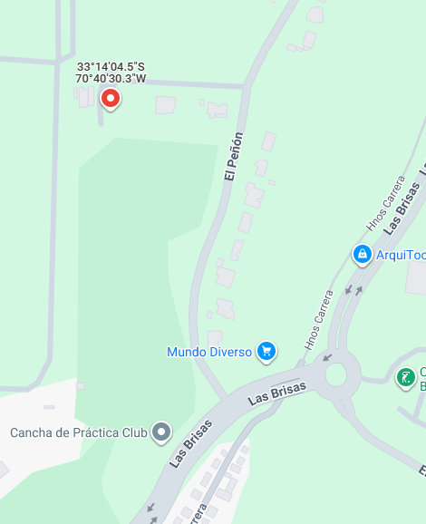

 |  |  |  |  |  |  |  |  |  |  |  |  |  |  |  |  |  |  |  |  |  |  |  | PLANIFICACION

Impresion
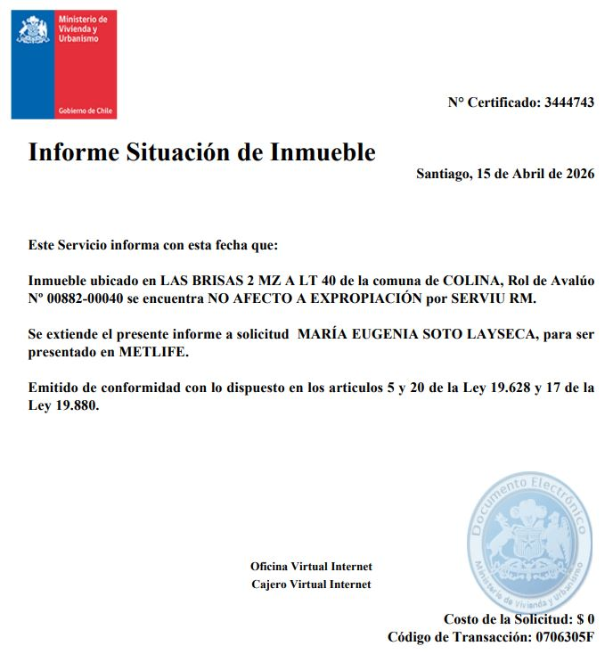
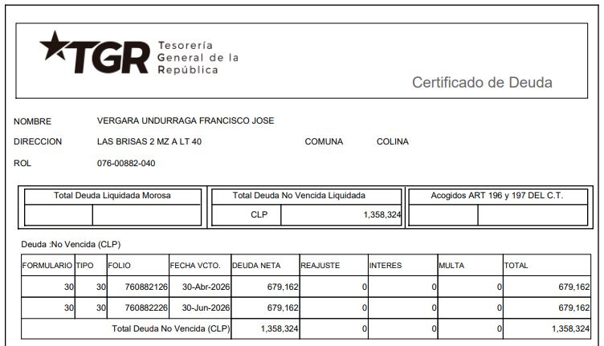
 |  |  |  |  |  |  |  |  |  |  |  |  |  |  |  |  |  |  |  |  |  |  |  |  |  |  |  |  |  |  |  |  |  |  |  |  |  |  |  |  |  |  |  |  |  |  |  |  |  |  |  |  |  |  |  |  |  |  |  |  |  |  |  |  |  | 0
INFORME DE TASACIÓN

 |  | Nº Interno |  |  |  |  |  |  |  |  |  |  | : | METLIFE -6283 |  |  |  |  |  |  |  |  |  |  |  |  |  |  |  |  |  |  |  |  |  |  |  |  |  |  |  |  |  |  |  |  |  |  |  |  |  |  |  |  |  |  |  |  |  |  |  |  |  | Hoja N°1 |  | Ficha de Solicitud cambiar a SI imprimir hoja ULH si corresponde

Identificación |  | Cliente |  |  |  |  | : | FRANCISCO JOSÉ VERGARA UNDURRAGA |  |  |  |  |  |  |  |  |  | Dirección |  |  |  |  |  |  | : | LOS EUCALIPTUS |  |  |  |  |  |  |  |  |  |  |  |  | DFL-2 |  |  |  |  |  |  |  | : | NO |  |  |  |  |  |  | Ubicación/Empresa
 |  | RUT Cliente |  |  |  |  | : | 16.610.203-0 |  |  |  |  |  |  |  |  |  | Casa Nº |  |  |  |  |  |  | : | N°2100 |  |  |  |  |  |  |  |  |  |  |  |  | Año Construccion |  |  |  |  |  |  |  | : | 2024
 |  | Propietario |  |  |  |  | : | FRANCISCO JOSÉ VERGARA UNDURRAGA |  |  |  |  |  |  |  |  |  | Comuna |  |  |  |  |  |  | : | Colina |  |  |  |  |  |  |  |  |  |  |  |  | Vida util |  |  |  |  |  |  |  | : | 70
 |  | RUT Prop. |  |  |  |  | : | 16.610.203-0 |  |  |  |  |  |  |  |  |  | Region |  |  |  |  |  |  | : | Metropolitana de Santiago |  |  |  |  |  |  |  |  |  |  |  |  | Permiso |  |  |  |  |  |  |  | : | N°319 09/09/2020
 |  | Ejecutivo |  |  |  |  | : | MONICA REYES PINTO |  |  |  |  |  |  |  |  |  | Rol |  |  |  |  |  |  | : | N°882-40 |  |  |  |  |  |  |  |  |  |  |  |  | Recepcion |  |  |  |  |  |  |  | : | N°210 18/07/2024
 |  | Tasador |  |  |  |  | : | Maria Eugenia Soto |  |  |  |  |  |  |  |  |  | Condominio |  |  |  |  |  |  | : | LAS BRISAS DE CHICUREO |  |  |  |  |  |  |  |  |  |  |  |  | Ampliación |  |  |  |  |  |  |  | : | No
 |  | Objetivo |  |  |  |  | : | Refinanciamiento |  |  |  |  |  |  |  |  |  | Pisos Propiedad |  |  |  |  | : | 1 |  |  |  |  | Subterraneos |  |  |  |  | : | 0 |  |  |  | Estado conservacion |  |  |  |  |  |  |  | : | BUENO
 |  | Tipo Prop. |  |  |  |  | : | Casa |  |  |  |  |  |  |  |  |  |  |  |  | : | 0 |  |  |  |  |  |  | Sitio/Lote |  | A 40 |  |  |  |  |  |  |  | Sello SEC |  |  |  |  |  |  |  | : | No Aplica
 |  | Fecha Tasación |  |  |  |  | : | 13/04/2026 |  |  |  |  |  |  |  |  |  | Zona |  | : | IPB(Colina) |  |  |  |  |  |  |  | Manzana |  | 0 |  |  |  |  |  |  |  | Afecto a expropi. |  |  |  |  |  |  |  | : | NO
 |  | Destino SII |  |  |  |  | : | HABITACIONAL |  |  |  |  |  |  |  |  |  | Estacionamientos Asociados |  |  |  |  |  |  |  |  | : | 0 |  |  |  |  |  |  |  |  |  |  | Fuente Información |  |  |  |  |  |  |  | : | DOM, Plano Catastro
 |  | Ejecutivo |  |  |  |  | : | 0 |  |  |  |  |  |  |  |  |  | Estacionamientos Asignados |  |  |  |  |  |  |  |  | : | 0 |  |  |  |  |  |  |  |  |  |  | Descripcion Expropiación
 |  | Formalizador |  |  |  |  |  |  |  |  |  |  |  |  |  |  |  | Bodegas |  |  |  |  |  |  |  |  | : | 0 |  |  |  |  |  |  |  |  |  |  | De acuerdo al DOM, Plano Catastro de la Municipalidad de Colina la propiedad NO cuenta con expropiación.
 |  | N° SOLICITUD |  |  |  |  | : | 900159638 |  |  |  |  |  |  |  |  |  | Mansarda |  |  |  |  |  |  |  |  | : | No

Síntesis de la Prop. |  | El bien es una vivienda que se encuentra en el Condominio LAS BRISAS DE CHICUREO, ubicado en LOS EUCALIPTUS N°2100. La propiedad tiene 5024,86 m² de terreno. La vivienda original tiene un piso construido en ALBAÑILERÍA LADRILLO. El primer piso Tiene 249,91 m² y cuenta con hall, baño de visitas, living, comedor, cocina, logia, dormitorio y baño de servicio, sala de estar familiar, 3 dormitorios simples, dormitorio principal en suite con walk in closet, 3 baños completos, el baño principal con jacuzzi. El exterior cuenta con antejardín abierto al norte con estacionamiento descubierto para 4 vehículos, patio lateral poniente de paso con bodega en construcción, patio lateral oriente con patio de servicio descubierto, patio trasero al sur con 2 terrazas descubiertas, quincho en una de las terrazas, áreas verdes, piscina.

 |  |  |  |  |  |  |  |  |  |  |  |  |  |  |  |  |  |  |  |  |  |  |  |  |  |  |  |  |  |  |  |  |  |  |  |  |  |  |  |  |  |  |  |  |  |  |  |  |  |  |  |  |  |  |  |  |  |  |  |  |  |  |  |  |  | IR A:
 |  | El sector es de carácter mixto. El cual se compone de viviendas de baja densidad, viviendas aisladas de diseño particular, agrupadas generalmente en condominios. Conectividad a través de Autopista Los Libertadores, Las Brisas. Sector de parcelaciones rurales. Centros educacionales medianamente cerca. Comercio local por Las Brisas. Los servicios en general se encuentran en el centro de la comuna de Colina. El comercio, el transporte y los servicios se encuentran en la avenida más cercana: Caletera Oriente Gral. San Martín.

Referencias y Mercado |  | REF. OFERTAS |  |  |  |  |  |  | Dirección referencias |  |  |  |  |  |  |  |  |  |  |  |  | Año |  | Teléfono |  |  |  | Total UF |  |  |  | Sup. Terreno. |  |  |  | Sup. Constr. |  |  |  |  | OO.CC. |  |  | UF/m² T. |  |  | UF/m² C. |  |  |  | Comentarios Relevantes
 |  | 1 | Apr-26 |  |  | Ofert. |  | Las Brisas de Chicureo - Los Boldos |  |  |  |  |  |  |  |  |  |  |  |  |  | 2015 |  | 979998714 |  |  |  | 20,000 |  |  |  | 5,051.00 |  |  |  | 239.00 |  |  |  |  | 750 |  |  | 2.20 |  |  | 34.05
 |  | 2 | Apr-26 |  |  | Ofert. |  | Las Brisas de Chicureo - La Viña 1060 |  |  |  |  |  |  |  |  |  |  |  |  |  | 2016 |  | 989225642 |  |  |  | 24,900 |  |  |  | 5,077.00 |  |  |  | 239.00 |  |  |  |  | 750 |  |  | 3.10 |  |  | 35.19
 |  | 3 | Apr-26 |  |  | Ofert. |  | La Viña & La Vendimia |  |  |  |  |  |  |  |  |  |  |  |  |  | 2017 |  | 936820393 |  |  |  | 19,500 |  |  |  | 5,001.00 |  |  |  | 252.00 |  |  |  |  | 500 |  |  | 2.00 |  |  | 35.71
 |  | 4 | Apr-26 |  |  | Ofert. |  | Las Brisas 1-300 |  |  |  |  |  |  |  |  |  |  |  |  |  | 2005 |  | 995394000 |  |  |  | 23,900 |  |  |  | 5,012.00 |  |  |  | 258.00 |  |  |  |  | 750 |  |  | 3.00 |  |  | 31.45
 |  | 5 | Apr-26 |  |  | Ofert. |  | Liray - Lo Pinto |  |  |  |  |  |  |  |  |  |  |  |  |  | 2023 |  | 942182983 |  |  |  | 18,900 |  |  |  | 5,000.00 |  |  |  | 264.00 |  |  |  |  | 500 |  |  | 2.00 |  |  | 31.82
 |  | PROMEDIO DE LA MUESTRA |  |  |  |  |  |  |  |  |  |  |  |  |  |  |  |  |  |  |  |  |  |  |  |  |  | 21,440 |  |  |  | 5,028 |  |  |  | 250 |  |  |  |  | 650 |  |  | 2.46 |  |  | 33.64
 |  | TASACION |  |  |  |  |  |  |  |  |  |  |  |  |  |  |  |  |  |  |  |  |  |  |  |  |  | 20,126 |  |  |  | 5,025 |  |  |  | 250 |  |  |  |  | 750 |  |  | 2.23 |  |  | 32.64
 |  | TASACION V/S PROMEDIO DE LA MUESTRA |  |  |  |  |  |  |  |  |  |  |  |  |  |  |  |  |  |  |  |  |  |  |  |  |  | 0% |  |  |  | 0% |  |  |  | 0% |  |  |  |  |  |  |  | 0% |  |  | -3% |  |  |  | ANALISIS DE RENTABILIDAD
 |  | REF. C.B.R. |  |  |  |  |  |  | Dirección referencias |  |  |  |  |  |  |  |  |  |  |  |  | Año |  | Foja y Número |  |  |  | Total UF |  |  |  | Sup. Terreno. |  |  |  | Sup. Constr. |  |  |  |  | OO.CC. |  |  | UF/m² T. |  |  | UF/m² C. |  |  |  | Vida Util Remanente Años |  |  |  |  |  |  | 70 años
 |  | 6 | Mar-25 |  |  | CBR. |  | Chicureo 3 LT 40 |  |  |  |  |  |  |  |  |  |  |  |  |  | 1996 |  | 40132-55521 |  |  |  | 20,500 |  |  |  | 5,002.00 |  |  |  | 250.00 |  |  |  |  | 700 |  |  | 2.70 |  |  | 25.18 |  |  |  | Arriendo Bruto $ / mes |  |  |  |  |  |  | $3,300,000
 |  | 7 | May-25 |  |  | CBR. |  | Las Brisas 3 MZ A LT 12 |  |  |  |  |  |  |  |  |  |  |  |  |  | 2004 |  | 47523-66056 |  |  |  | 18,000 |  |  |  | 5,013.00 |  |  |  | 360.00 |  |  |  |  | 700 |  |  | 1.80 |  |  | 22.99 |  |  |  | UF/ mes |  |  |  |  |  |  | UF82.7
 |  | 8 | 0 |  |  | CBR. |  |  |  |  |  |  |  |  |  |  |  |  |  |  |  |  |  | 0 |  |  |  | - |  |  |  | - |  |  |  | - |  |  |  |  | - |  |  | 0.00 |  |  | 0.00 |  |  |  | Gasto Anual $ |  |  |  |  |  |  | $3,300,000
 |  | 9 | 0 |  |  | CBR. |  |  |  |  |  |  |  |  |  |  |  |  |  |  |  |  |  | 0 |  |  |  | - |  |  |  | - |  |  |  | - |  |  |  |  | - |  |  | 0.00 |  |  | 0.00 |  |  |  | Tasa Exigida Proyecto |  |  |  |  |  |  | 4,5%
 |  | PROMEDIO DE LA MUESTRA |  |  |  |  |  |  |  |  |  |  |  |  |  |  |  |  |  |  |  |  |  |  |  |  |  | 19,250 |  |  |  | 5,008 |  |  |  | 305 |  |  |  |  | 700 |  |  | 2.25 |  |  | 24.08 |  |  |  | Tiempo Renta (años) |  |  |  |  |  |  | 65 años
 |  | TASACION |  |  |  |  |  |  |  |  |  |  |  |  |  |  |  |  |  |  |  |  |  |  |  |  |  | 20,126 |  |  |  | 5,025 |  |  |  | 250 |  |  |  |  | 750 |  |  | 2.23 |  |  | 32.64 |  |  |  | Ingreso Líquido Anual |  |  |  |  |  |  | $36,300,000
 |  | TASACION V/S PROMEDIO DE LA MUESTRA |  |  |  |  |  |  |  |  |  |  |  |  |  |  |  |  |  |  |  |  |  |  |  |  |  | 0% |  |  |  | 0% |  |  |  | 0% |  |  |  |  |  |  |  | 0% |  |  | 36% |  |  |  | Renta Perpetua |  |  |  |  |  |  | $806,666,667

 |  | ANÁLISIS DE LAS REFERENCIAS
 |  | Las muestras fueron seleccionadas por ser propiedades que comparten características similares en cuanto a dimensiones, programa, tipología de edificación, sector y se homologa en función a sus características propias como; diseño constructivo, calidad de sus materiales, calidad de sus revestimientos interiores y estado de mantención.

Valores y Firma |  | CUADRO DE VALORACION
 |  | Item |  |  |  | Nº | Detalle Item valorado |  |  |  |  |  |  |  | Rol SII |  |  | Año |  | Tipo |  |  | Situación Municipal |  |  |  |  |  | Estado |  | Grntía. |  |  | Origen Super. |  |  | Superficie m² |  |  |  |  |  | UF/m² Nuevo |  |  |  | D. F. |  |  | UF/m² |  |  | Valor Comercial UF |  |  |  | Valor Seguros UF |  |  |  |  |  | Valor Liquidación UF
 |  | Terreno |  |  |  | 1 | Terreno |  |  |  |  |  |  |  | N°882-40 |  |  | 0 |  | 0 |  |  | Regularizado |  |  |  |  |  | 0 |  | N/D |  |  | Plano Muni. |  |  | 1,402.35 |  |  |  |  |  | 8.00 |  |  |  | 1.00 |  |  | 8.00 |  |  | 11,218.80 |  |  |  | 0,00 |  |  |  |  |  | 9,255.51
 |  | Terreno |  |  |  | 2 | Servidumbre |  |  |  |  |  |  |  | N°882-40 |  |  | 2024 |  | 0 |  |  | Regularizado |  |  |  |  |  | 0 |  | N/D |  |  | Plano Muni. |  |  | 3,622.51 |  |  |  |  |  | 0.00 |  |  |  | 1.00 |  |  | 0.00 |  |  | 0.00 |  |  |  | 0,00 |  |  |  |  |  | 0.00
 |  | Edificación |  |  |  | 1 | Piso 1 |  |  |  |  |  |  |  | N°882-40 |  |  | 2024 |  | AL |  |  | Regularizado |  |  |  |  |  | B |  | N/D |  |  | Plano Muni. |  |  | 249.91 |  |  |  |  |  | 34.00 |  |  |  | 0.96 |  |  | 32.64 |  |  | 8,157.06 |  |  |  | 8,157.06 |  |  |  |  |  | 6,729.58
 |  | Piscina |  |  |  | 1 | Piscina |  |  |  |  |  |  |  | 0 |  |  | 0 |  | 0 |  |  | 0 |  |  |  |  |  | 0 |  | N/D |  |  | 0 |  |  | 1.00 |  |  |  |  |  | 350.00 |  |  |  | 1.00 |  |  | 350.00 |  |  | 350.00 |  |  |  | 350.00 |  |  |  |  |  | 288.75
 |  | OO.CC |  |  |  | 1 | Quincho, terrazas, bodega |  |  |  |  |  |  |  | 0 |  |  | 0 |  | 0 |  |  | 0 |  |  |  |  |  | 0 |  | N/D |  |  | 0 |  |  | 1.00 |  |  |  |  |  | 250.00 |  |  |  | 1.00 |  |  | 250.00 |  |  | 250.00 |  |  |  | 250.00 |  |  |  |  |  | 206.25
 |  | OO.CC |  |  |  | 2 | Cierros, pavimento exterior |  |  |  |  |  |  |  | 0 |  |  | 0 |  | 0 |  |  | 0 |  |  |  |  |  | 0 |  | N/D |  |  | 0 |  |  | 1.00 |  |  |  |  |  | 150.00 |  |  |  | 1.00 |  |  | 150.00 |  |  | 150.00 |  |  |  | 150.00 |  |  |  |  |  | 123.75
 |  | 0 |  |  |  |  | 0 |  |  |  |  |  |  |  | 0 |  |  | 0 |  | 0 |  |  | 0 |  |  |  |  |  | 0 |  | 0 |  |  | 0 |  |  | 0.00 |  |  |  |  |  | 0.00 |  |  |  | 0.00 |  |  | 0.00 |  |  | 0.00 |  |  |  | 0.00 |  |  |  |  |  | 0.00
 |  | 0 |  |  |  |  | 0 |  |  |  |  |  |  |  | 0 |  |  | 0 |  | 0 |  |  | 0 |  |  |  |  |  | 0 |  | 0 |  |  | 0 |  |  | 0.00 |  |  |  |  |  | 0.00 |  |  |  | 0.00 |  |  | 0.00 |  |  | 0.00 |  |  |  | 0.00 |  |  |  |  |  | 0.00
 |  | TOTAL EDIFICACION |  |  |  |  |  |  |  |  |  |  |  |  |  |  |  | 2024 |  |  |  |  |  |  |  |  |  |  |  |  | 1 |  |  |  |  |  | 249.91 |  |  |  |  |  | 34.00 |  |  |  | 0.96 |  |  | 32.64 |  |  | UF |  | 8,157.06 |  | 8,157.06 |  |  |  |  |  | 6,729.58
 |  | TOTAL OBRAS COMPLEMENTARIAS |  |  |  |  |  |  |  |  |  |  |  |  |  |  |  |  |  |  |  |  |  |  |  |  |  |  |  |  | 3 |  |  |  |  |  | 3.00 |  |  |  |  |  | 250.00 |  |  |  | 0.00 |  |  |  |  |  | UF |  | 750.00 |  | 750.00 |  |  |  |  |  | 618.75
 |  | TOTAL TERRENO |  |  |  |  |  |  |  |  |  |  |  |  |  |  |  |  |  |  |  |  |  |  |  |  |  |  |  |  | 2 |  |  |  |  |  | 5,024.86 |  |  |  |  |  | 0.00 |  |  |  | 0.00 |  |  | 2.23 |  |  | UF |  | 11218.80 |  | 0,00 |  |  |  |  |  | 9255.51
 |  |  | FOTO FACHADA |  |  |  |  |  |  |  |  |  |  |  |  |  |  |  |  |  |  |  |  |  |  |  |  |  |  |  |  |  |  |  |  |  | VALOR COMERCIAL NORMAL |  |  |  |  |  |  |  |  |  |  |  |  |  | : |  | UF |  | 20,125.86 |  | 8,907.06 |  |  |  |  |  | 16,603.84
 |  |  |  |  |  |  |  |  |  |  |  |  |  |  |  |  |  |  |  |  |  |  |  |  |  |  |  |  |  |  |  |  |  |  |  |  | BIENES NO CONSIDERADOS GARANTIA |  |  |  |  |  |  |  |  |  |  |  |  |  | : |  | UF |  | 0.00

 |  |  |  |  |  |  |  |  |  |  |  |  |  |  |  |  |  |  |  |  |  |  |  |  |  |  |  |  |  |  |  |  |  |  |  |  | VALOR TASACIÓN

 |  |  |  |  |  |  |  |  |  |  |  |  |  |  |  |  |  |  |  |  |  |  |  |  |  |  |  |  |  |  |  |  |  |  |  |  | UF |  | 20,125.86 |  |  |  |  |  |  |  | $ | 802,913,431 |  |  |  |  |  |  |  | al | 13/04/2026
 |  |  |  |  |  |  |  |  |  |  |  |  |  |  |  |  |  |  |  |  |  |  |  |  |  |  |  |  |  |  |  |  |  |  |  |  |  |  |  |  |  |  |  |  |  |  |  |  |  |  |  |  | Velocidad de venta normal : | 8 A 10 MESES
 |  |  |  |  |  |  |  |  |  |  |  |  |  |  |  |  |  |  |  |  |  |  |  |  |  |  |  |  |  |  |  |  |  |  |  |  | 1UF |  | = | $ 39,894.61 |  |  |  |  |  |  |  |  |  |  |  |  |  |  |  |  |  |  |  |  | 1US$ | = | $ 890.33
 |  |  |  |  |  |  |  |  |  |  |  |  |  |  |  |  |  |  |  |  |  |  |  |  |  |  |  |  |  |  |  |  |  |  |  |  | Valor de Reposición |  |  |  |  |  |  |  |  | : | US$ |  | 414,344 |  |  |  | UF |  | 9,246.94 |  |  |  | $ | 368,903,065
 |  |  |  |  |  |  |  |  |  |  |  |  |  |  |  |  |  |  |  |  |  |  |  |  |  |  |  |  |  |  |  |  |  |  |  |  | Seguro Incendio y otros |  |  |  |  |  |  |  |  | : | US$ |  | 399,115 |  |  |  | UF |  | 8,907.06 |  |  |  | $ | 355,343,781
 |  |  |  |  |  |  |  |  |  |  |  |  |  |  |  |  |  |  |  |  |  |  |  |  |  |  |  |  |  |  |  |  |  |  |  |  | Avalúo fiscal propiedad |  |  |  |  |  |  |  |  | : | US$ |  | 381,667 |  |  |  | UF |  | 8,517.68 |  |  |  | $ | 339,809,429
 |  |  |  |  |  |  |  |  |  |  |  |  |  |  |  |  |  |  |  |  |  |  |  |  |  |  |  |  |  |  |  |  |  |  |  |  | Valor a Remate |  |  |  |  |  |  | 65% |  | : | US$ |  | 586,180 |  |  |  | UF |  | 13,081.81 |  |  |  | $ | 521,893,730
 |  |  |  |  |  |  |  |  |  |  |  |  |  |  |  |  |  |  |  |  |  |  |  |  |  |  |  |  |  |  |  |  |  |  |  |  | Liquid. Normal |  |  |  |  |  |  | 82.5% |  | : | US$ |  | 743,998 |  |  |  | UF |  | 16,603.84 |  |  |  | $ | 662,403,581
 |  |  | Tasador |  |  |  | : | Maria Eugenia Soto |  |  |  |  |  |  |  |  |  |  |  |  |  |  |  |  |  |  |  |  |  |  |  |  |  |  |  |  | El profesional que firma declara que no tiene hoy, ni espera tener en el futuro, interés en la propiedad tasada ni ningún impedimento para llevar a cabo este trabajo. No tiene personal interés ni participación en los usos que se hagan de la tasación ni con las personas que participen en la operación. Ha inspeccionado la vivienda y la información que en esta fecha presenta es totalmente verdadera, y no ha olvidado nada de importancia. Los inconvenientes y limitaciones que pueda tener la vivienda y su vecindario están mencionados. Por otra parte se mantendrá un nivel de confidencialidad de la información obtenida, acorde a las exigencias de la Institución, que desde ya declara conocer y aceptar.
 |  |  | Visador |  |  |  | : | Héctor Martínez C. |  |  |  |  |  |  |  |  |  |  |  | Firma |  |  |  | :
 |  |  | Fecha visita |  |  |  | : | 2026-04-13
 |  |  | Fecha Visado |  |  |  | : | 2026-04-15
 |  |  | REVISOR |  |  |  |  | MetLife
 |  |  | Fecha revisión |  |  |  |  |  | : | 0
 |  |  |  |  |  |  |  |  |  |  |  |  |  |  |  |  |  |  |  |  |  |  |  |  |  |  |  |  |  |  |  |  |  |  |  |  |  |  |  |  |  |  |  |  |  |  |  |  |  |  |  |  |  |  |  |  |  |  |  |  |  |  |  | Hoja N°2
 |  | Nombre Cliente |  |  |  |  |  |  |  | FRANCISCO JOSÉ VERGARA UNDURRAGA |  |  |  |  |  |  |  |  |  |  |  |  |  |  |  |  |  |  |  |  |  |  |  |  |  |  | Dirección |  |  |  |  |  |  |  |  | LOS EUCALIPTUS, Casa: N°2100, Condominio LAS BRISAS DE CHICUREO
 |  | RUT |  |  |  |  |  |  |  | 16.610.203-0 |  |  |  |  |  |  |  |  |  |  |  |  |  |  |  |  |  |  |  |  |  |  |  |  |  |  | Nº Interno |  |  |  |  |  |  |  |  | METLIFE -6283

 |  | Mapa de ubicación de referencias

Plano de Emplazamiento y referencias |  | 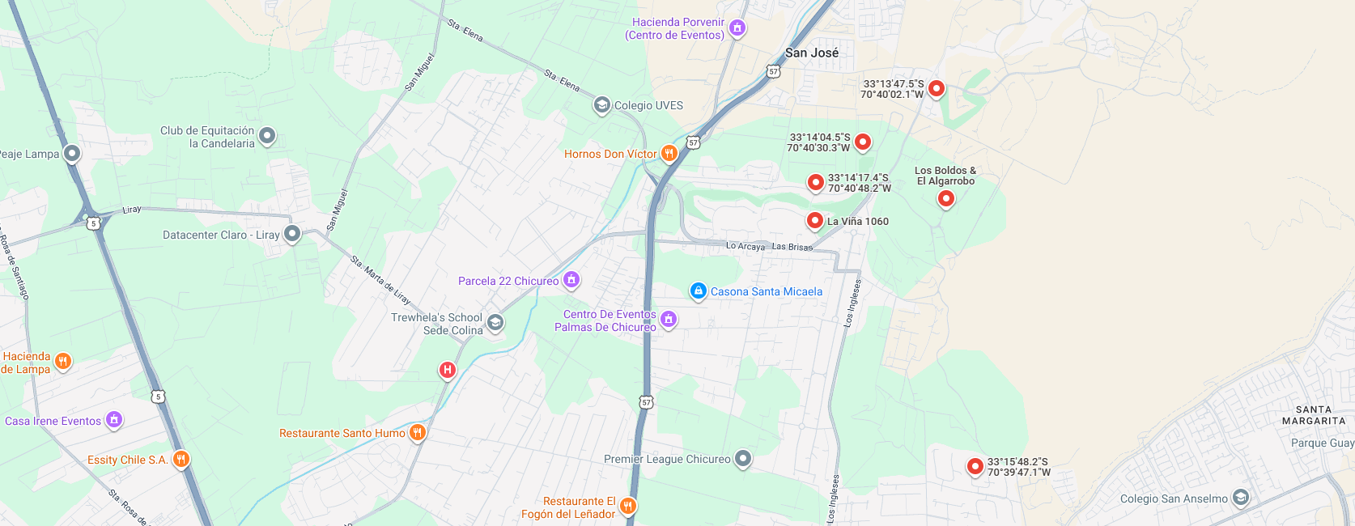

3
Propiedad

1

 | i

CBR

2

 |  |  |  | Fachada |  |  |  |  |  |  |  |  |  |  |  |  |  |  |  |  |  |  |  |  |  |  | Fachada |  |  |  |  |  |  |  |  |  |  |  |  |  |  |  |  |  |  |  |  | Fachada
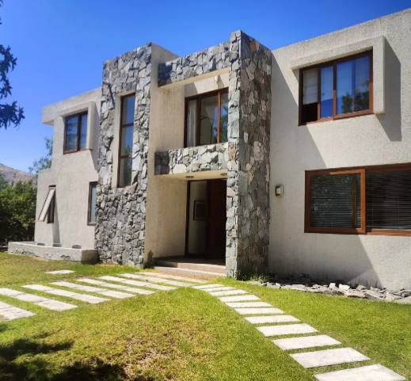
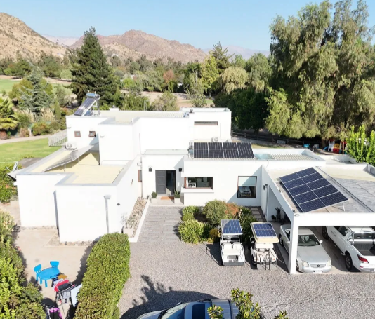
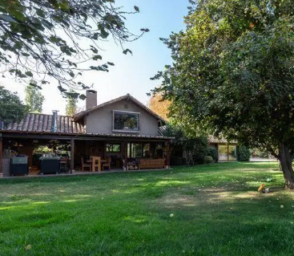

FOTOS DE PREFERENCIA FACHADA

 |  |  |  | Referencia Nº 1 |  |  |  |  |  |  |  |  |  |  |  |  |  |  |  |  |  |  |  |  | Referencia Nº 2 |  |  |  |  |  |  |  |  |  |  |  |  |  |  |  |  |  |  |  |  |  | Referencia Nº 3

 |  |  | Tipo: |  |  |  | Ofert. |  |  |  |  |  |  |  |  |  |  |  |  |  |  |  |  | Tipo: |  |  |  | Ofert. |  |  |  |  |  |  |  |  |  |  |  |  |  |  |  |  |  | Tipo: |  |  |  | Ofert.
 |  |  | Dirección: |  |  |  | Las Brisas de Chicureo - Los Boldos |  |  |  |  |  |  |  |  |  |  |  |  |  |  |  |  | Dirección: |  |  |  | Las Brisas de Chicureo - La Viña 1060 |  |  |  |  |  |  |  |  |  |  |  |  |  |  |  |  |  | Dirección: |  |  |  | La Viña & La Vendimia
 |  |  | Valor UF: |  |  |  | 20,000 |  |  |  |  |  |  |  |  |  |  |  |  |  |  |  |  | Valor UF: |  |  |  | 24,900 |  |  |  |  |  |  |  |  |  |  |  |  |  |  |  |  |  | Valor UF: |  |  |  | 19,500
 |  |  | Año: |  |  |  | 2,015 |  |  |  |  |  |  |  |  |  |  |  |  |  |  |  |  | Año: |  |  |  | 2,016 |  |  |  |  |  |  |  |  |  |  |  |  |  |  |  |  |  | Año: |  |  |  | 2,017
 |  |  | Sup const: |  |  |  | 239.00 m² |  |  |  |  |  |  |  |  |  |  |  |  |  |  |  |  | Sup const: |  |  |  | 239.00 m² |  |  |  |  |  |  |  |  |  |  |  |  |  |  |  |  |  | Sup const: |  |  |  | 252.00 m²
 |  |  | Terreno: |  |  |  | 5,051.00 m² |  |  |  |  |  |  |  |  |  |  |  |  |  |  |  |  | Terreno: |  |  |  | 5,077.00 m² |  |  |  |  |  |  |  |  |  |  |  |  |  |  |  |  |  | Terreno: |  |  |  | 5,001.00 m²
 |  |  | Telefono: |  |  |  | 979998714 |  |  |  |  |  |  |  |  |  |  |  |  |  |  |  |  | Telefono: |  |  |  | 989225642 |  |  |  |  |  |  |  |  |  |  |  |  |  |  |  |  |  | Telefono: |  |  |  | 936820393

 |  |  |  |  |  |  |  |  |  |  |  |  |  |  |  |  |  |  |  |  |  |  |  |  |  |  |  |  |  |  |  |  |  |  |  |  |  |  |  |  |  |  |  |  |  |  |  |  |  |  |  |  |  |  |  |  |  |  |  |  |  |  |  |  | Hoja N°3
 |  | Nombre Cliente |  |  |  |  |  |  |  | FRANCISCO JOSÉ VERGARA UNDURRAGA |  |  |  |  |  |  |  |  |  |  |  |  |  |  |  |  |  |  |  |  |  |  |  |  |  |  | Dirección |  |  |  |  |  |  |  |  | LOS EUCALIPTUS, Casa: N°2100, Condominio LAS BRISAS DE CHICUREO
 |  | RUT |  |  |  |  |  |  |  | 16.610.203-0 |  |  |  |  |  |  |  |  |  |  |  |  |  |  |  |  |  |  |  |  |  |  |  |  |  |  | Nº Interno |  |  |  |  |  |  |  |  | METLIFE -6283

Exigencias |  | Superf. Predial Mínimo |  |  |  |  |  |  | : | PRMS |  |  |  | m² |  |  | Coef Máx Constructibidad |  |  |  |  |  |  | : | PRMS |  |  |  |  |  |  |  |  | PROPIEDAD ACOGIDA A: |  |  |  |  |  |  |  |  |  |  |  |  |  | CUMPLE PLAN REGULADOR VIGENTE
 |  | Frente Predial Mínimo |  |  |  |  |  |  | : | PRMS |  |  |  | mts. |  |  | Altura Edificación |  |  |  |  |  |  | : | OGUC |  |  |  | mts. |  |  |  |  | D.F.L. 2 |  |  |  |  |  |  |  |  |  | : | NO |  |  | Según el uso actual del bien |  |  |  |  |  |  |  |  |  | : | SI
 |  | % Ocupación Suelo |  |  |  |  |  |  | : | PRMS |  |  |  | % |  |  | Distancia medianero |  |  |  |  |  |  | : | OGUC |  |  |  | mts. |  |  |  |  | LEY 6071 (Venta por Pisos) |  |  |  |  |  |  |  |  |  | : | NO |  |  | Según tipo construcción |  |  |  |  |  |  |  |  |  | : | SI
 |  | Sistema Agrupamiento |  |  |  |  |  |  | : | OGUC |  |  |  |  |  |  |  |  |  |  |  |  |  |  |  |  |  |  |  |  |  |  |  | LEY 9135 (Ley Pereira) |  |  |  |  |  |  |  |  |  | : | NO |  |  | Uso más probable del bien |  |  |  |  |  |  |  |  |  | : | HABITACIONAL
 |  |  |  |  |  |  |  |  |  |  |  |  |  |  |  |  |  |  |  |  |  |  |  |  |  |  |  |  |  |  |  |  |  | LEY 19537 (Coprop. Inmob.) |  |  |  |  |  |  |  |  |  | : | SI |  |  | Cambios en Plan Regulador |  |  |  |  |  |  |  |  |  | : | NO CONTEMPLA

Sector |  | Demanda: |  |  |  |  |  |  | Medio |  |  |  |  |  | Tendencia: |  |  |  |  | Estable |  |  |  |  |  |  | Densidad: |  |  |  |  |  | Baja |  |  |  |  | Mercado: |  |  |  |  | Estrato Medio Alto |  |  |  |  |  |  |  |  |  | ABC1: |  |  |  |  |  |  | SI/No Homogéneo

 |  | Destino barrio |  |  |  |  |  | : | Habitacional |  |  |  |  |  |  |  |  |  | Antejardin |  |  |  |  |  |  | : | Sí |  |  |  |  |  |  |  |  |  |  |  | Uso de terrenos
 |  | Tipo zona |  |  |  |  |  | : | Rural |  |  |  |  |  |  |  |  |  | Red Eléctrica |  |  |  |  |  |  | : | Red Subterránea |  |  |  |  |  |  |  |  |  |  |  | Casas |  |  |  |  | 10 |  | % |  |  |  |  |  | Industrial |  |  |  |  | 0 |  | %
 |  | Calzada |  |  |  |  |  | : | Asfalto |  |  |  |  |  |  |  |  |  | Agua Potable |  |  |  |  |  |  | : | Matriz Pública |  |  |  |  |  |  |  |  |  |  |  | Deptos. |  |  |  |  | 0 |  | % |  |  |  |  |  | Comercial |  |  |  |  | 1 |  | %
 |  | Acera |  |  |  |  |  | : | Tierra |  |  |  |  |  |  |  |  |  | Gas |  |  |  |  |  |  | : | Red Pública |  |  |  |  |  |  |  |  |  |  |  | Condominios |  |  |  |  | 45 |  | % |  |  |  |  |  | Sitios Eriazos |  |  |  |  | 35 |  | %
 |  | Solera |  |  |  |  |  | : | Solerilla |  |  |  |  |  |  |  |  |  | Proy. Uso Terrenos |  |  |  |  |  |  | : | Estacionario |  |  |  |  |  |  |  |  |  |  |  | Equip. Comer |  |  |  |  | 1 |  | % |  |  |  |  |  | Otros |  |  |  |  | 8 |  | %

Arteria

 |  |  |  |  |  |  |  |  |  |  |  |  |  |  |  |  |  |  |  |  | 0 | 0 |  | Arteria Principal |  |  |  |  |  | : | Caletera Oriente Gral San Martín

Terreno |  | Superficie |  |  |  |  | : | 5,024.86 m² |  |  |  |  |  |  |  |  |  |  |  |  |  |  |  |  |  |  |  |  |  |  |  |  |  |  |  |  |  | Frente |  |  |  |  | : | 29.95
 |  | Forma |  |  |  |  | : | REGULAR |  |  |  |  |  |  |  |  |  |  |  |  |  |  |  |  |  |  |  |  |  |  |  |  |  |  |  |  |  | Contrafrente |  |  |  |  | : | 29.95
 |  | Pendiente |  |  |  |  | : | PLANO |  |  |  |  |  |  |  |  |  |  |  |  |  |  |  |  |  |  |  |  |  |  |  |  |  |  |  |  |  | NORTE |  |  |  |  | : | 50 |  |  |  | 0
 |  | Orientación |  |  |  |  | : | NORTE |  |  |  |  |  |  |  |  |  |  |  |  |  |  |  |  |  |  |  |  |  |  |  |  |  |  |  |  |  | SUR |  |  |  |  | : | 50 |  |  |  | 0.599

Emplazamiento |  | Tipo agrupamiento |  |  |  |  |  |  |  | : | CONDOMINIO |  |  |  |  |  |  |  |  |  |  |  |  |  |  |  |  |  |  |  |  |  |  |  |  |  | Estado de conservación |  |  |  |  |  |  |  |  | : | BUENO
 |  | Diseño Arquitectónico |  |  |  |  |  |  |  | : | TIPICO |  |  |  |  |  |  |  |  |  |  |  |  |  |  |  |  |  |  |  |  |  |  |  |  |  | Predio y/o vista |  |  |  |  |  |  |  |  | : | BUENO
 |  | Utilidad Funcional |  |  |  |  |  |  |  | : | ADECUADA |  |  |  |  |  |  |  |  |  |  |  |  |  |  |  |  |  |  |  |  |  |  |  |  |  | Orientación construcción |  |  |  |  |  |  |  |  | : | NORTE
 |  | Tipo Adosamiento |  |  |  |  |  |  |  | : | AISLADA |  |  |  |  |  |  |  |  |  |  |  |  |  |  |  |  |  |  |  |  |  |  |  |  |  | Relación Terr/Constr |  |  |  |  |  |  |  |  | : | ADECUADO
 |  | Calidad constructiva |  |  |  |  |  |  |  | : | BUENA |  |  |  |  |  |  |  |  |  |  |  |  |  |  |  |  |  |  |  |  |  |  |  |  |  | Iluminación natural |  |  |  |  |  |  |  |  | : | ADECUADA

Características Constructivas |  | Elementos Fundamentales |  |  |  |  |  |  |  |  |  |  |  | Materialidad / Tipo |  |  |  |  |  |  |  |  | Calidad |  |  |  |  |  |  | Estado |  |  |  |  |  |  |  | Otros |  |  |  |  |  |  | Materialidad / Tipo |  |  |  |  |  |  |  |  |  |  |  | Calidad |  |  |  |  |  |  | Estado
 |  | Estructura Soportante |  |  |  |  |  |  | ALBAÑILERÍA LADRILLO |  |  |  |  |  |  |  |  |  |  |  |  |  | BUENA |  |  |  |  |  |  | BUENO |  |  |  |  |  |  | Aire Acondicionado |  |  |  |  |  |  | RADIADOR MURAL |  |  |  |  |  |  |  |  |  |  |  | BUENA |  |  |  |  |  |  | BUENA
 |  | Divisiones Interiores |  |  |  |  |  |  | ACERO VOLCANITA |  |  |  |  |  |  |  |  |  |  |  |  |  | BUENA |  |  |  |  |  |  | BUENO |  |  |  |  |  |  | Calefacción |  |  |  |  |  |  | NO PRESENTA
 |  | Entrepisos |  |  |  |  |  |  |  |  |  |  |  |  |  |  |  |  |  |  |  |  | BUENA |  |  |  |  |  |  | BUENO |  |  |  |  |  |  | Closet Mural |  |  |  |  |  |  | MELAMINA |  |  |  |  |  |  |  |  |  |  |  | BUENA |  |  |  |  |  |  | BUENO
 |  | Cubierta |  |  |  |  |  |  | PLANCHA METALICA |  |  |  |  |  |  |  |  |  |  |  |  |  | BUENA |  |  |  |  |  |  | BUENO |  |  |  |  |  |  | Muebles de cocina |  |  |  |  |  |  | MELAMINA Y CUARZO |  |  |  |  |  |  |  |  |  |  |  | BUENA |  |  |  |  |  |  | BUENO
 |  | Revestimiento exterior |  |  |  |  |  |  | ESTUCO Y PINTURA |  |  |  |  |  |  |  |  |  |  |  |  |  | BUENA |  |  |  |  |  |  | BUENO |  |  |  |  |  |  | Sanitarios |  |  |  |  |  |  | LOSA NACIONAL CORRIENTE |  |  |  |  |  |  |  |  |  |  |  | BUENA |  |  |  |  |  |  | BUENO
 |  | Cierros exteriores |  |  |  |  |  |  | REJA METALICA |  |  |  |  |  |  |  |  |  |  |  |  |  | BUENA |  |  |  |  |  |  | BUENO |  |  |  |  |  |  | Grifería |  |  |  |  |  |  | NACIONAL CORRIENTE |  |  |  |  |  |  |  |  |  |  |  | BUENA |  |  |  |  |  |  | BUENO
 |  | O. Complementarias |  |  |  |  |  |  | TERRAZA DESCUBIERTA+QUINCHO+PISCINA+BODEGA |  |  |  |  |  |  |  |  |  |  |  |  |  | BUENA |  |  |  |  |  |  | BUENA |  |  |  |  |  |  | Puerta Principal |  |  |  |  |  |  | MADERA |  |  |  |  |  |  |  |  |  |  |  | BUENA |  |  |  |  |  |  | BUENO
 |  | Construcción anexo |  |  |  |  |  |  | 0 |  |  |  |  |  |  |  |  |  |  |  |  |  |  |  |  |  |  |  |  |  |  |  |  |  |  |  | Ventanas |  |  |  |  |  |  | PVC TERMOPANEL |  |  |  |  |  |  |  |  |  |  |  | BUENA |  |  |  |  |  |  | BUENO

 |  | Terminaciones |  |  |  |  |  | Tipo de Pavimento |  |  |  |  |  |  |  |  |  |  |  |  | Material/Marca/Origen |  |  |  |  |  |  |  |  |  |  |  | Revestimiento de Muros |  |  |  |  |  |  |  |  | Terminación de Cielo |  |  |  |  |  |  |  |  |  |  | Iluminación |  |  |  |  |  |  | Estado
 |  | Estar |  |  |  |  | : | ENMADERADO |  |  |  |  |  |  |  |  |  |  |  |  | TIPO PISO DE INGENIERÍA |  |  |  |  |  |  |  |  |  |  |  | ESMALTE |  |  |  |  |  |  |  |  | ENLUCIDO / PINTURA |  |  |  |  |  |  |  |  |  |  | BUENA |  |  |  |  |  |  | BUENO
 |  | Dormitorios |  |  |  |  | : | ENMADERADO |  |  |  |  |  |  |  |  |  |  |  |  | TIPO PISO DE INGENIERÍA |  |  |  |  |  |  |  |  |  |  |  | ESMALTE |  |  |  |  |  |  |  |  | ENLUCIDO / PINTURA |  |  |  |  |  |  |  |  |  |  | BUENA |  |  |  |  |  |  | BUENO
 |  | Espacios de circulación |  |  |  |  | : | ENMADERADO |  |  |  |  |  |  |  |  |  |  |  |  | TIPO PISO DE INGENIERÍA |  |  |  |  |  |  |  |  |  |  |  | ESMALTE |  |  |  |  |  |  |  |  | ENLUCIDO / PINTURA |  |  |  |  |  |  |  |  |  |  | BUENA |  |  |  |  |  |  | BUENO
 |  | Cocina |  |  |  |  | : | CERAMICO |  |  |  |  |  |  |  |  |  |  |  |  | TIPO PORCELANATO |  |  |  |  |  |  |  |  |  |  |  | CERAMICO |  |  |  |  |  |  |  |  | ENLUCIDO / PINTURA |  |  |  |  |  |  |  |  |  |  | BUENA |  |  |  |  |  |  | BUENO
 |  | Baños |  |  |  |  | : | CERAMICO |  |  |  |  |  |  |  |  |  |  |  |  | TIPO PORCELANATO |  |  |  |  |  |  |  |  |  |  |  | CERAMICO |  |  |  |  |  |  |  |  | ENLUCIDO / PINTURA |  |  |  |  |  |  |  |  |  |  | BUENA |  |  |  |  |  |  | BUENO

 |  | Alcantarillado |  |  |  |  | : | Colector |  |  |  |  |  |  |  |  |  |  |  |  |  |  |  |  |  |  |  |  |  |  |  |  |  |  |  |  | Gas |  |  |  |  | : | Red Pública
 |  | Agua Potable |  |  |  |  | : | Matriz Pública |  |  |  |  |  |  |  |  |  |  |  |  |  |  |  |  |  |  |  |  |  |  |  |  |  |  |  |  | Otros |  |  |  |  | :
 |  | Electricidad |  |  |  |  | : | Red Subterránea

Habitaciones |  | HABITACIONES |  |  |  |  |  |  |  |  | Comedor |  |  | Living |  | Estar |  |  | Hall |  |  | Suite |  |  |  | D. Simple |  |  |  | D. Serv |  |  |  | Cocina |  |  | Escritorio |  |  |  |  | Baños |  |  | 1/2 Baño |  |  |  | Bñ Serv |  |  | Loggia |  |  |  |  | Otros |  |  |  |  | Superficie (m2)
 |  | Subterráneo |  |  |  |  |  |  |  | : | 0 |  |  | 0 |  | 0 |  |  | 0 |  |  | 0 |  |  |  | 0 |  |  |  | 0 |  |  |  | 0 |  |  | 0 |  |  |  |  | 0 |  |  | 0 |  |  |  | 0 |  |  | 0 |  |  |  |  | 0 |  |  |  |  | -
 |  | Recintos 1 Nivel |  |  |  |  |  |  |  | : | 1 |  |  | 1 |  | 1 |  |  | 1 |  |  | 1 |  |  |  | 3 |  |  |  | 1 |  |  |  | 1 |  |  | 0 |  |  |  |  | 3 |  |  | 1 |  |  |  | 1 |  |  | 1 |  |  |  |  | 0 |  |  |  |  | 249.91
 |  | Recintos 2 Nivel |  |  |  |  |  |  |  | : | 0 |  |  | 0 |  | 0 |  |  | 0 |  |  | 0 |  |  |  | 0 |  |  |  | 0 |  |  |  | 0 |  |  | 0 |  |  |  |  | 0 |  |  | 0 |  |  |  | 0 |  |  | 0 |  |  |  |  | 0 |  |  |  |  | -
 |  | Recintos 3 Nivel |  |  |  |  |  |  |  | : | 0 |  |  | 0 |  | 0 |  |  | 0 |  |  | 0 |  |  |  | 0 |  |  |  | 0 |  |  |  | 0 |  |  | 0 |  |  |  |  | 0 |  |  | 0 |  |  |  | 0 |  |  | 0 |  |  |  |  | 0
 |  | Totales |  |  | Total Recintos |  |  |  |  |  |  |  |  | 16 |  |  |  |  |  |  | Dormitorios : |  |  |  | 4 |  |  |  | Baños : |  |  |  | 4 |  |  | Dorm Serv. : |  |  |  |  | 1 |  |  | Baño Serv. : |  |  |  |  |  | 1 |  |  |  |  |  | Total |  |  |  | : | 249.91 m²

 |  | COMODIDADES
 |  | Muebles de Cocina |  |  |  |  |  |  |  | : | SI |  |  |  |  |  |  |  | Piscina |  |  |  |  | : | SI |  |  |  |  |  |  |  |  |  |  | Jardin conformado |  |  |  |  |  |  |  | : | SI |  |  |  |  |  |  |  | Aspiración central |  |  |  |  |  |  | : | NO
 |  | Comedor de Diario |  |  |  |  |  |  |  | : | SI |  |  |  |  |  |  |  | Gimnasio |  |  |  |  | : | NO |  |  |  |  |  |  |  |  |  |  | Calefacción |  |  |  |  |  |  |  | : | NO |  |  |  |  |  |  |  | Climatización |  |  |  |  |  |  | : | NO
 |  | Patio de servicio |  |  |  |  |  |  |  | : | SI |  |  |  |  |  |  |  | Sauna |  |  |  |  | : | NO |  |  |  |  |  |  |  |  |  |  | Alarma |  |  |  |  |  |  |  | : | NO |  |  |  |  |  |  |  | Purificador de aire |  |  |  |  |  |  | : | NO
 |  | Estacionamiento |  |  |  |  |  |  |  | : | SI |  |  |  |  |  |  |  | Bodega |  |  |  |  | : | SI |  |  |  |  |  |  |  |  |  |  | Protecciones/Rejas |  |  |  |  |  |  |  | : | NO |  |  |  |  |  |  |  | Corrientes. Débiles |  |  |  |  |  |  | : | SI

Ampliaciones
 |  | Ampliacion 1 |  |  |  |  | : | Regulado |  |  |  | 0 |  |  | Permiso de edificacion: |  |  |  |  |  |  | 0 |  |  |  |  |  |  |  |  | Recepcion final: |  |  |  |  | 0 |  |  |  |  |  |  | Regulación |  |  |  |  | 0 |  |  |  |  |  |  |  |  | Metros Cuadrados |  |  |  |  |  |  | 0.00 m²
 |  | Ampliacion 2 |  |  |  |  | : | Regulado |  |  |  | 0 |  |  | Permiso de edificacion: |  |  |  |  |  |  | 0 |  |  |  |  |  |  |  |  | Recepcion final: |  |  |  |  | 0 |  |  |  |  |  |  | Regulación |  |  |  |  | 0 |  |  |  |  |  |  |  |  | Metros Cuadrados |  |  |  |  |  |  | 0.00 m²
 |  | Ampliacion 3 |  |  |  |  | : | Regulado |  |  |  | 0 |  |  | Permiso de edificacion: |  |  |  |  |  |  | 0 |  |  |  |  |  |  |  |  | Recepcion final: |  |  |  |  | 0 |  |  |  |  |  |  | Regulación |  |  |  |  | 0 |  |  |  |  |  |  |  |  | Metros Cuadrados |  |  |  |  |  |  | 0.00 m²

 |  |  |  |  |  |  |  |  |  |  |  |  |  |  |  |  |  |  |  |  |  |  |  |  |  |  |  |  |  |  |  |  |  |  |  |  |  |  |  |  |  |  |  |  |  |  |  |  |  |  |  |  |  |  |  |  |  |  |  |  |  |  |  |  | Hoja N°4
 |  | Nombre Cliente |  |  |  |  |  |  |  | FRANCISCO JOSÉ VERGARA UNDURRAGA |  |  |  |  |  |  |  |  |  |  |  |  |  |  |  |  |  |  |  |  |  |  |  |  |  |  | Dirección |  |  |  |  |  |  |  |  | LOS EUCALIPTUS, Casa: N°2100, Condominio LAS BRISAS DE CHICUREO
 |  | RUT |  |  |  |  |  |  |  | 16.610.203-0 |  |  |  |  |  |  |  |  |  |  |  |  |  |  |  |  |  |  |  |  |  |  |  |  |  |  | Nº Interno |  |  |  |  |  |  |  |  | METLIFE -6283

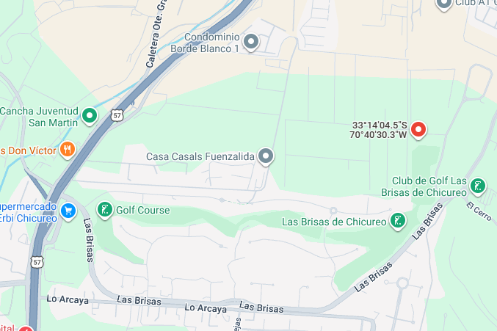
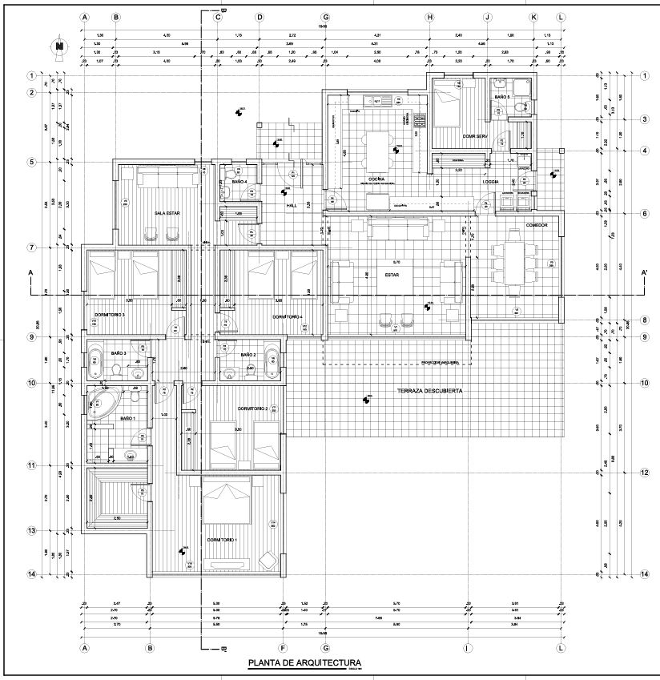
Fotos de la Propiedad

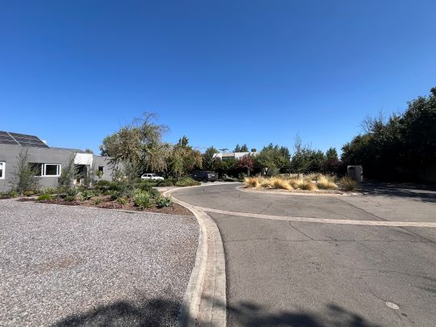
 |  | Ubicación |  |  |  |  |  |  |  |  |  |  |  |  |  |  |  |  |  |  |  |  |  |  |  |  |  |  |  |  |  |  |  |  |  | Planificación
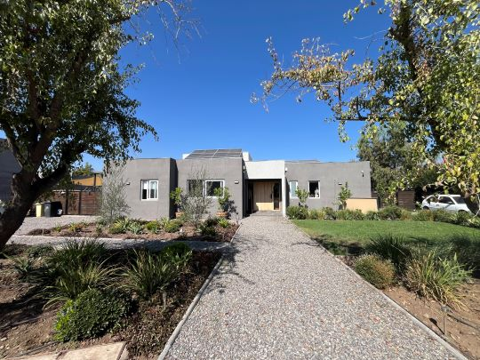

 |  | Fachada |  |  |  |  |  |  |  |  |  |  |  |  |  |  |  |  |  |  |  |  |  |  |  |  |  |  |  |  |  |  |  |  |  | Sector
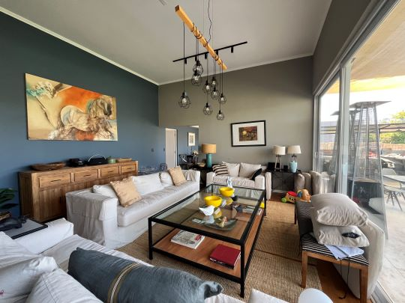
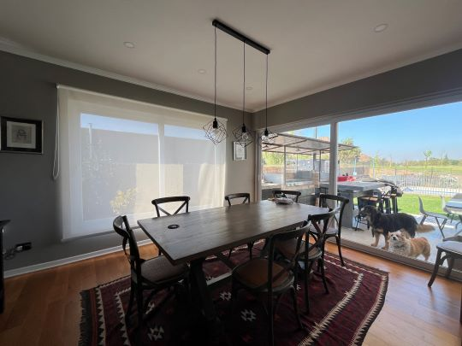

 |  | Living |  |  |  |  |  |  |  |  |  |  |  |  |  |  |  |  |  |  |  |  |  |  |  |  |  |  |  |  |  |  |  |  |  | Comedor
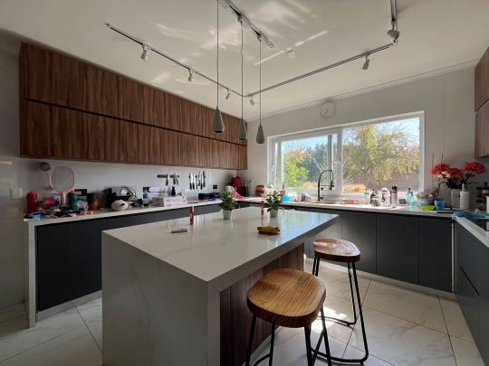
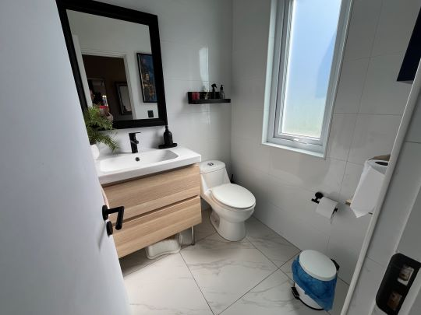

 |  | Cocina |  |  |  |  |  |  |  |  |  |  |  |  |  |  |  |  |  |  |  |  |  |  |  |  |  |  |  |  |  |  |  |  |  | Baño de visitas
 |  |  |  |  |  |  |  |  |  |  |  |  |  |  |  |  |  |  |  |  |  |  |  |  |  |  |  |  |  |  |  |  |  |  |  |  |  |  |  |  |  |  |  |  |  |  |  |  |  |  |  |  |  |  |  |  |  |  |  |  |  |  |  |  | Hoja N°5
 |  | Nombre Cliente |  |  |  |  |  |  |  | FRANCISCO JOSÉ VERGARA UNDURRAGA |  |  |  |  |  |  |  |  |  |  |  |  |  |  |  |  |  |  |  |  |  |  |  |  |  |  | Dirección |  |  |  |  |  |  |  |  | LOS EUCALIPTUS, Casa: N°2100, Condominio LAS BRISAS DE CHICUREO
 |  | RUT |  |  |  |  |  |  |  | 16.610.203-0 |  |  |  |  |  |  |  |  |  |  |  |  |  |  |  |  |  |  |  |  |  |  |  |  |  |  | Nº Interno |  |  |  |  |  |  |  |  | METLIFE -6283

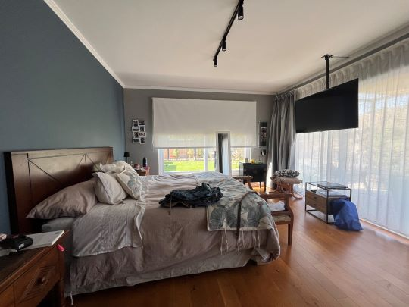
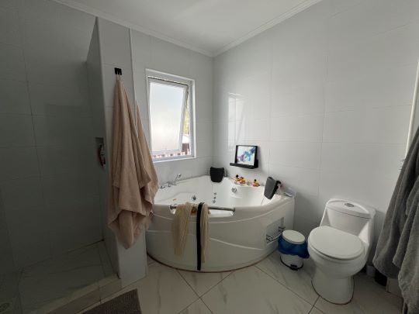
Fotos de la Propiedad

 |  | Dormitorio Principal |  |  |  |  |  |  |  |  |  |  |  |  |  |  |  |  |  |  |  |  |  |  |  |  |  |  |  |  |  |  |  |  |  | Baño Principal
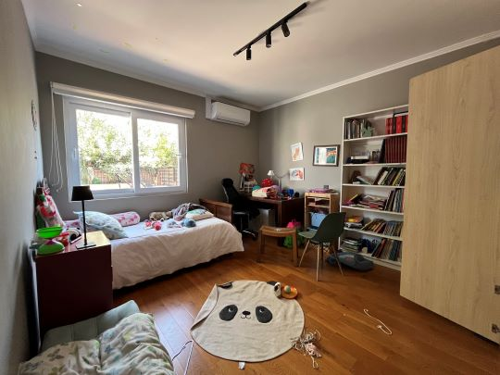
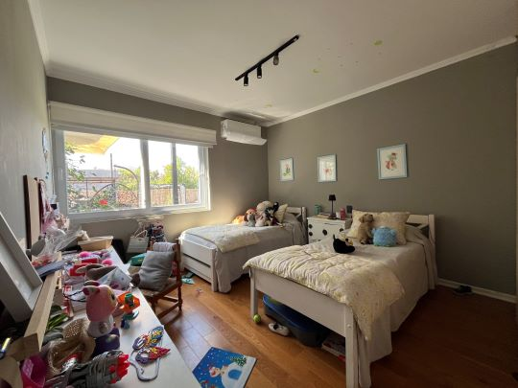

 |  | Dormitorio |  |  |  |  |  |  |  |  |  |  |  |  |  |  |  |  |  |  |  |  |  |  |  |  |  |  |  |  |  |  |  |  |  | Dormitorio
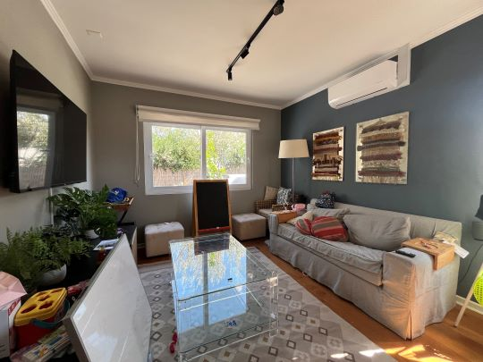
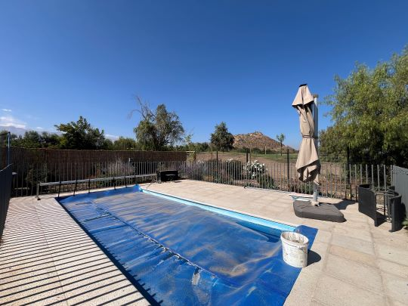

 |  | Sala de estar |  |  |  |  |  |  |  |  |  |  |  |  |  |  |  |  |  |  |  |  |  |  |  |  |  |  |  |  |  |  |  |  |  | Piscina
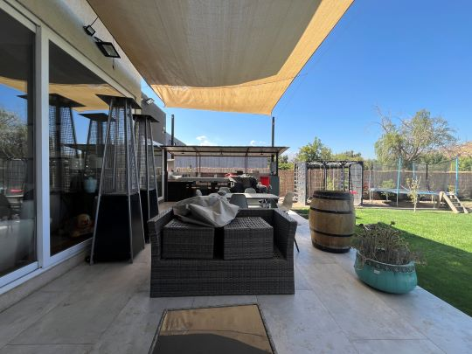
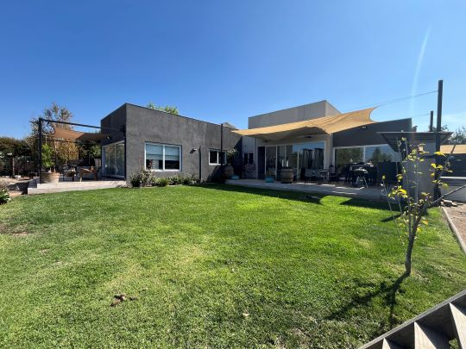

 |  | Terraza + Quincho |  |  |  |  |  |  |  |  |  |  |  |  |  |  |  |  |  |  |  |  |  |  |  |  |  |  |  |  |  |  |  |  |  | Fachada posterior - Patio trasero
 |  |  |  |  |  |  |  |  |  |  |  |  |  |  |  |  |  |  |  |  |  |  |  |  |  |  |  |  |  |  |  |  |  |  |  |  |  |  |  |  |  |  |  |  |  |  |  |  |  |  |  |  |  |  |  |  |  |  |  |  |  |  |  |  | Hoja N°6
 |  | Nombre Cliente |  |  |  |  |  |  |  | FRANCISCO JOSÉ VERGARA UNDURRAGA |  |  |  |  |  |  |  |  |  |  |  |  |  |  |  |  |  |  |  |  |  |  |  |  |  |  | Dirección |  |  |  |  |  |  |  |  | LOS EUCALIPTUS, Casa: N°2100, Condominio LAS BRISAS DE CHICUREO
 |  | RUT |  |  |  |  |  |  |  | 16.610.203-0 |  |  |  |  |  |  |  |  |  |  |  |  |  |  |  |  |  |  |  |  |  |  |  |  |  |  | Nº Interno |  |  |  |  |  |  |  |  | METLIFE -6283

Anexo N° 1: Comentarios |  | ANEXO N°1

PLANO
 |  | 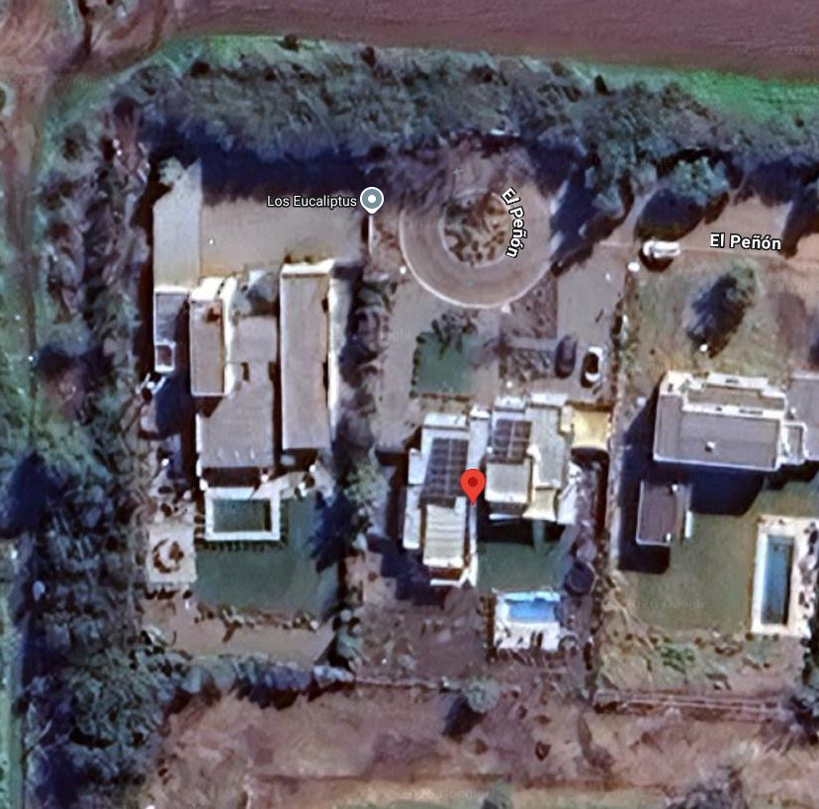 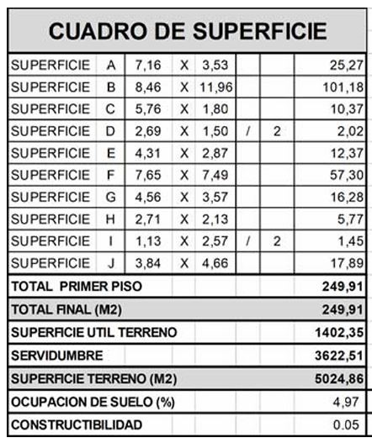 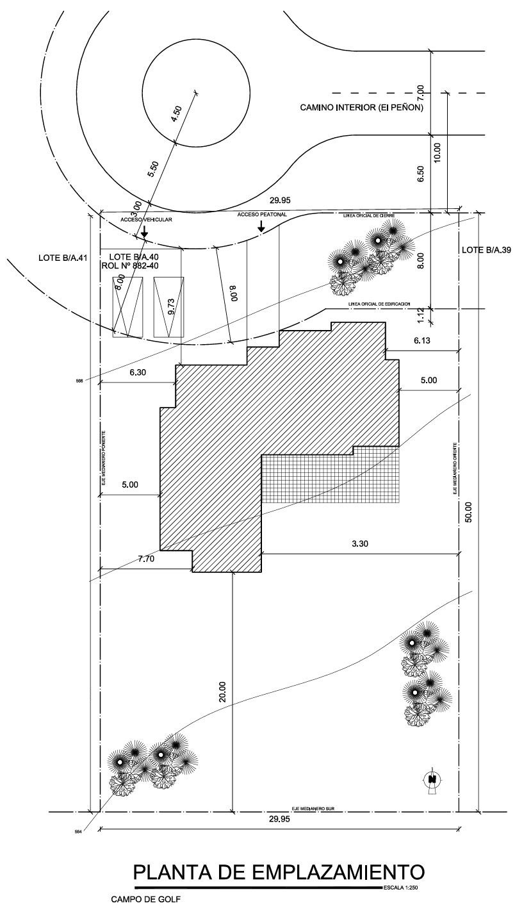 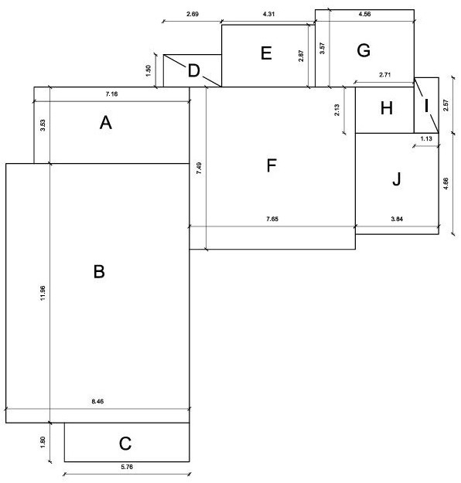 0

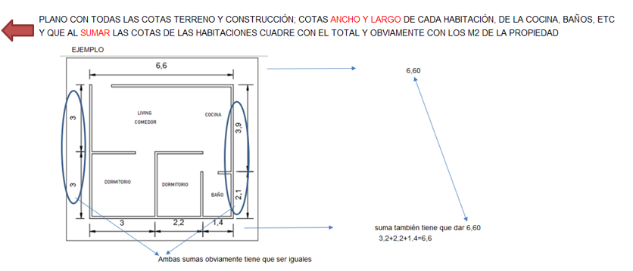

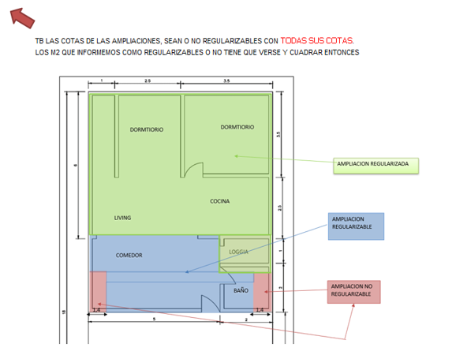

ESQUEMA DE SUPERFICIES

INFORMACION DE SII

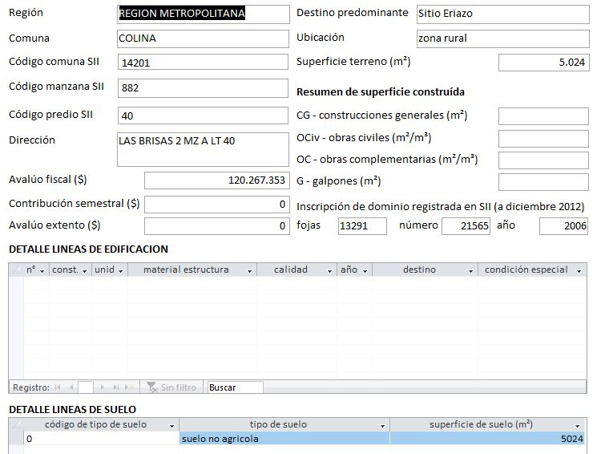

 |  |  |  |  |  |  |  |  |  |  |  |  |  |  |  |  |  |  |  |  |  |  |  |  |  |  |  |  |  |  |  |  |  |  |  |  |  |  |  |  |  |  |  |  |  |  |  |  |  |  |  |  |  |  |  |  |  |  |  |  |  |  |  |  | Hoja N°7
 |  | Nombre Cliente |  |  |  |  |  |  |  | FRANCISCO JOSÉ VERGARA UNDURRAGA |  |  |  |  |  |  |  |  |  |  |  |  |  |  |  |  |  |  |  |  |  |  |  |  |  |  | Dirección |  |  |  |  |  |  |  |  | LOS EUCALIPTUS, Casa: N°2100, Condominio LAS BRISAS DE CHICUREO
 |  | RUT |  |  |  |  |  |  |  | 16.610.203-0 |  |  |  |  |  |  |  |  |  |  |  |  |  |  |  |  |  |  |  |  |  |  |  |  |  |  | Nº Interno |  |  |  |  |  |  |  |  | METLIFE -6283

Anexo N° 2: Comentarios |  | ANEXO N°2

ROL - AVALUO
PERMISO DE EDIFICACIÓN
 |  | 0

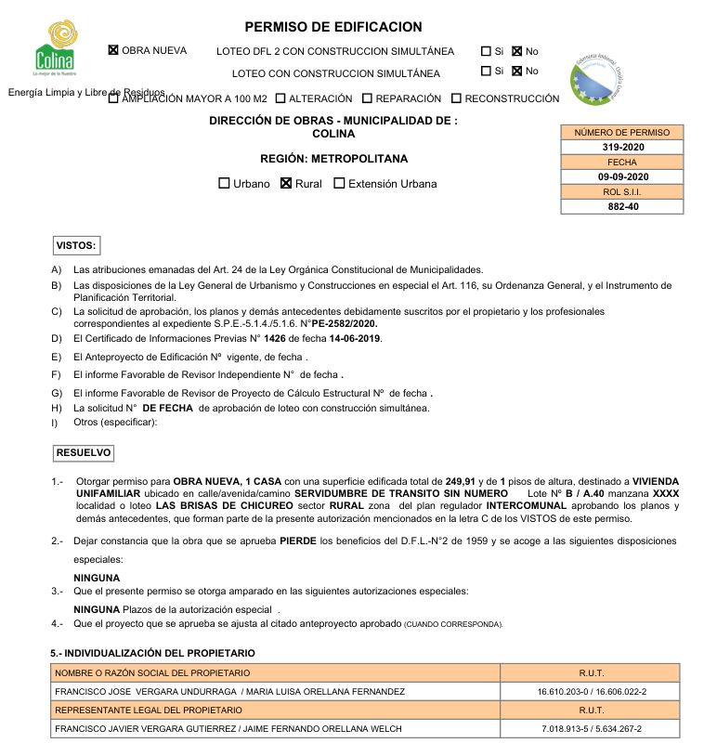

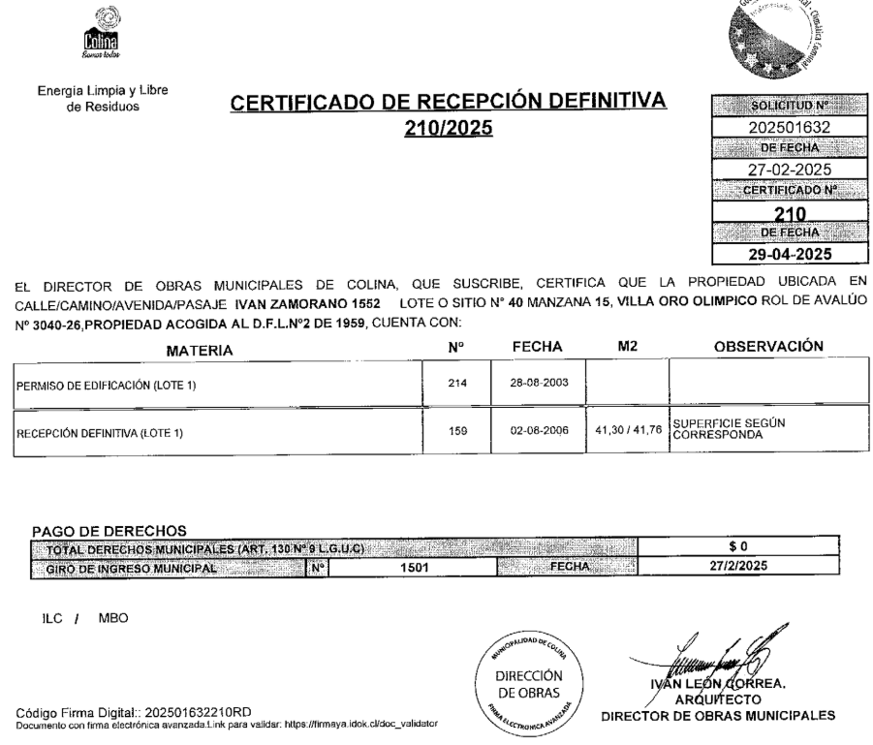

RECEPCION FINAL

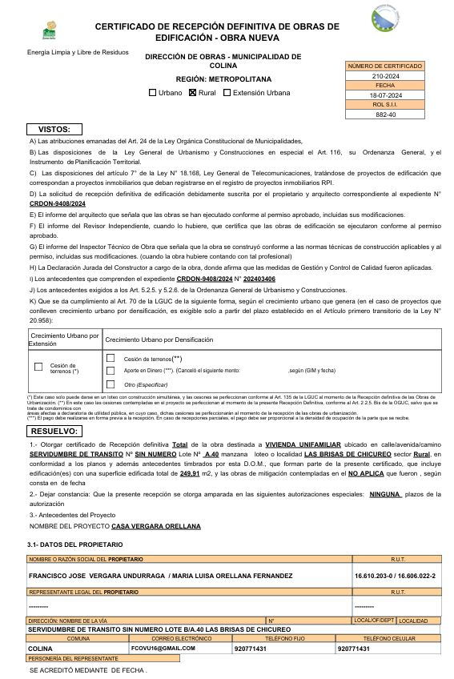

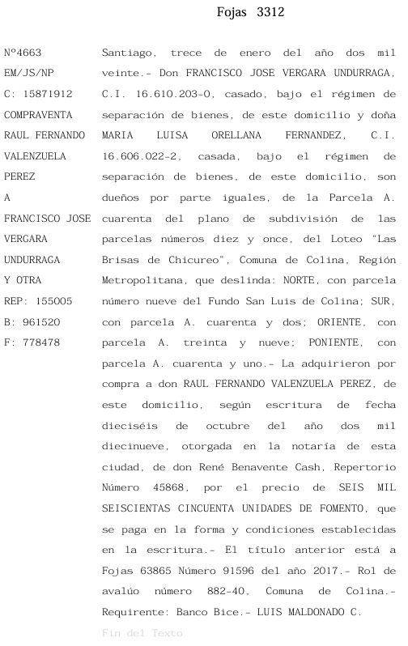

NO EXPROPIACIÓN SERVIU

Referencias
 |  |  |  |  |  | Referencias
Cliente: |  |  | FRANCISCO JOSÉ VERGARA UNDURRAGA |  |  |  |  |  |  | Rut: | 16.610.203-0 |  |  |  | EN CASAS O DEPARTAMENTOS USADOS SIEMPRE
Dirección: |  |  | LOS EUCALIPTUS |  |  |  |  | Casa Nº | N°2100 |  | LAS BRISAS DE CHICUREO |  |  |  | BUSCAR PRIMERO ALGUNA REFERENCIA DEL MISMO
Comuna: |  |  | Colina |  |  | Región: | Metropolitana de Santiago |  |  |  |  |  |  |  | EDIFICIO O CONJUNTO O LO MAS A LA PROPIEDAD
 | MAPA GOOGLE

3
Propiedad

1

CBR

2

 |  | Fachada |  |  |  |  |  |  |  | Fachada |  |  |  | Fachada

FOTOS DE PREFERENCIA FACHADA

 |  |  |  | Referencia | 1 |  |  |  |  |  |  | Referencia | 2 |  |  | Referencia | 3

 |  |  |  | Tipo: | Ofert. |  |  |  |  |  |  | Tipo: | Ofert. |  |  | Tipo: | Ofert.
 |  |  |  | Dirección: | Las Brisas de Chicureo - Los Boldos |  |  |  |  |  |  | Dirección: | Las Brisas de Chicureo - La Viña 1060 |  |  | Dirección: | La Viña & La Vendimia
 |  |  |  | Valor UF: | 20000 |  |  |  |  |  |  | Valor UF: | 24900 |  |  | Valor UF: | 19500
 |  |  |  | Año: | 2015 |  |  |  |  |  |  | Año: | 2016 |  |  | Año: | 2017
 |  |  |  | Sup const: | 239.00 m² |  |  |  |  |  |  | Sup const: | 239.00 m² |  |  | Sup const: | 252.00 m²
 |  |  |  | Terreno: | 5,051.00 m² |  |  |  |  |  |  | Terreno: | 5,077.00 m² |  |  | Terreno: | 5,001.00 m²
 |  |  |  | Telefono: | 979998714 |  |  |  |  |  |  | Telefono: | 989225642 |  |  | Telefono: | 936820393

Anexo
 |  | Anexo Hoja Comentarios |  |  |  |  |  | INSERTAR
Cliente: | FRANCISCO JOSÉ VERGARA UNDURRAGA |  |  |  |  | Rut: | 16.610.203-0 | Plantas
Dirección: | LOS EUCALIPTUS |  |  | Casa Nº | N°2100 |  | LAS BRISAS DE CHICUREO | Cuadros de Superficie (metros cuadrados de la propiedad, el terreno, terraza,etc)
Comuna: | Colina | Región: | Metropolitana de Santiago

PLANO
 |  |  |  |  |  |  |  |  | Adjuntar los
 |  |  |  |  |  |  |  |  | cuadros con
 |  |  |  |  |  |  |  |  | margen negro
 |  |  |  |  |  |  |  |  | y alineados
 |  |  |  |  |  |  |  |  | y ordenados

ESQUEMA DE SUPERFICIES

INFORMACION DE SII

Anexo (2)
 |  | Anexo Rol de Avalúo S.I.I. |  |  |  |  |  |  | INSERTAR
Cliente: | FRANCISCO JOSÉ VERGARA UNDURRAGA |  |  |  |  |  | Rut: | 16.610.203-0 | Certificado de avaluo (Roles) | Certificado de no expropiacion
Dirección: | LOS EUCALIPTUS |  |  |  | Casa Nº | N°2100 |  | LAS BRISAS DE CHICUREO | Permiso de edificacion
Comuna: | Colina |  | Región: | Metropolitana de Santiago |  |  |  |  | Recepcion final
 |  |  |  |  |  |  |  |  | Sello Sec si es edificio
ROL - AVALUO
PERMISO DE EDIFICACIÓN
 |  |  |  |  |  |  |  |  |  |  | Adjuntar los
 |  |  |  |  |  |  |  |  |  |  | certificados con
 |  |  |  |  |  |  |  |  |  |  | margen negro
 |  |  |  |  |  |  |  |  |  |  | y alineados
 |  |  |  |  |  |  |  |  |  |  | y ordenados

 |  |  |  |  |  |  |  |  |  |  | Adjuntar los
 |  |  |  |  |  |  |  |  |  |  | certificados de
 |  |  |  |  |  |  |  |  |  |  | permiso y
 |  |  |  |  |  |  |  |  |  |  | recepcion y se | EJEMPLO
 |  |  |  |  |  |  |  |  |  |  | tiene que ver los
RECEPCION FINAL
 |  |  |  |  |  |  |  |  |  |  | TIMBRES Y FIRMAS

 |  |  |  |  |  |  |  |  |  |  | SI ES CASA NO TIENE
 |  |  |  |  |  |  |  |  |  |  | SELLO SEC, SUPRIMIR
 |  |  |  |  |  |  |  |  |  |  | EL CUADRO

NO EXPROPIACIÓN SERVIU

VISADOR
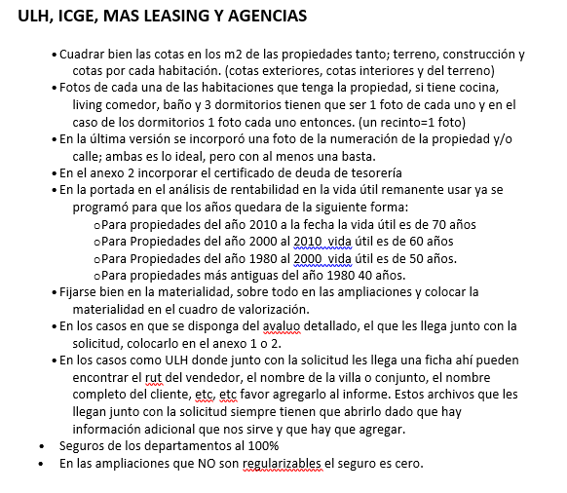
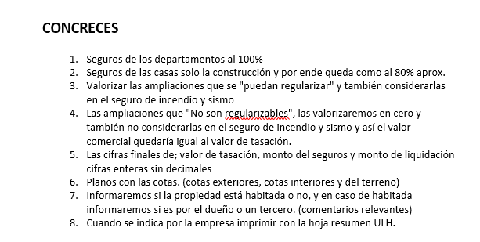
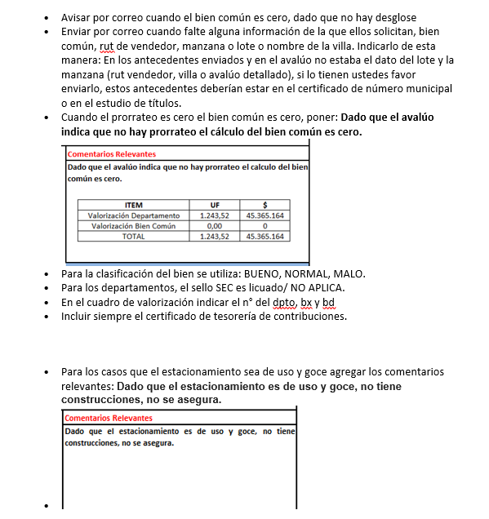
LINK PAGINA WEB DEL CUADRO DE OFERTAS (AL PRESIONAR VA DIRECTO A LA PAGINA DE LA PROPIEDAD)

Ref1
Ref2
Ref3
Ref4
Ref5

LINK PAGINA WEB ARRIENDOS DE PROPIEDADES DE SIMILARES CARACTERISTICAS (AL PRESIONAR VA DIRECTO A LA PAGINA DE LA PROPIEDAD)

Ref1 Arr.
Ref2 Arr.
Ref3 Arr.
Ref4 Arr.
Ref5 Arr.

 | S/Reg, No Regularizable | SECURITY

 |  | 1.- En el cuadro de valorización incluir el N° del dpto, del estacionamiento y la bodega
 |  | 2.- Incuir siempre en anexos el certificado de deuda de la tesoreria

 |  | M&V y Chilevivienda

 |  | 1.- Las fotos de las 3 referencias siempre tienen que ser de la fachada de la propiedad.

Tapa
INFORME DE TASACION



ANTECEDENTES

 | Numero Solicitud: | METLIFE -6283
 | Institución: | MetLife
 | Nombre Cliente: | FRANCISCO JOSÉ VERGARA UNDURRAGA
 | Rut: | 16.610.203-0
 | Dirección Propiedad: | LOS EUCALIPTUS, Casa: N°2100, Condominio LAS BRISAS DE CHICUREO

 | Comuna: | Colina
 | Región : | Metropolitana de Santiago

www.valueproperty.cl |  | Dirección: Santa Magdalena 75 Of 310, Providencia - Santiago

Mail: info@valueproperty.cl |  | Fono: 22 500 0366

Tasador
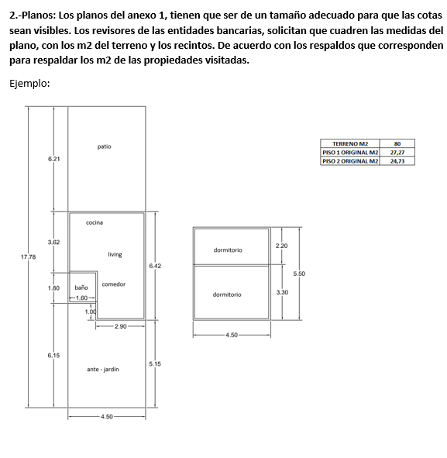

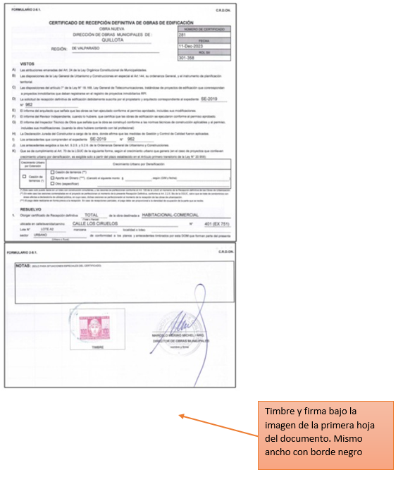

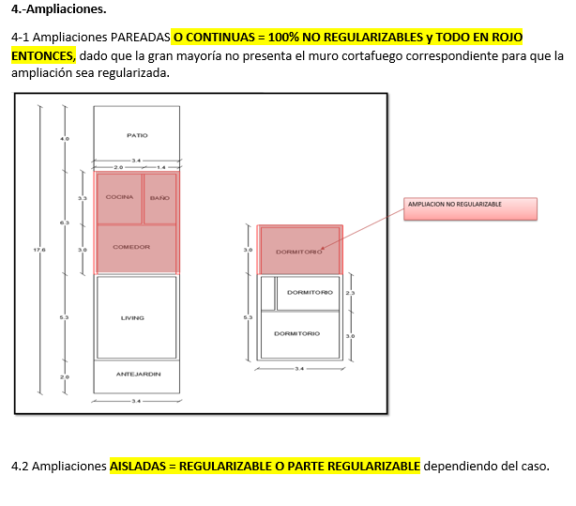

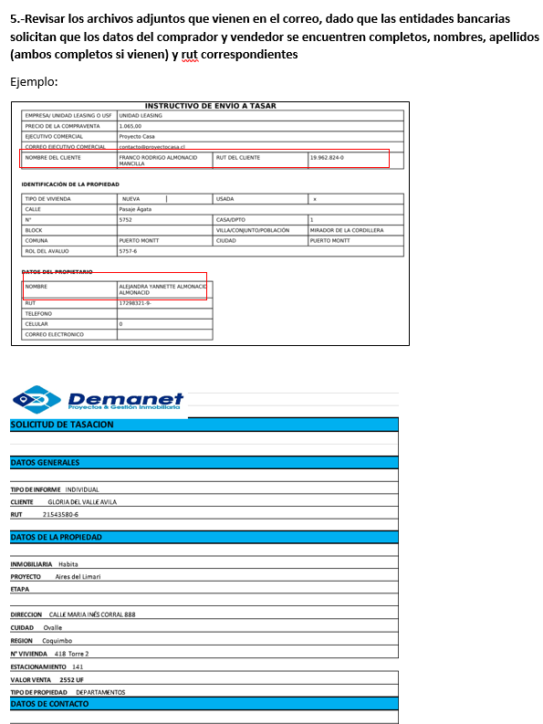
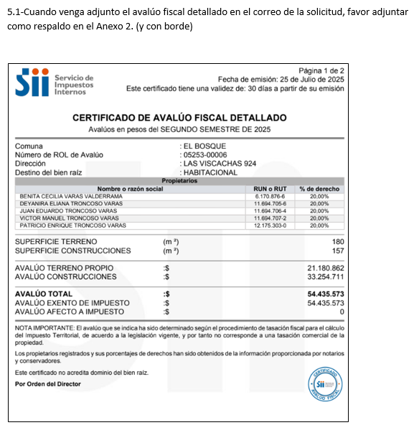
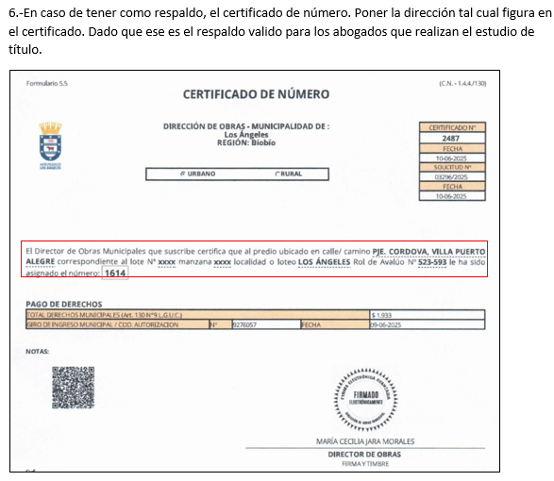

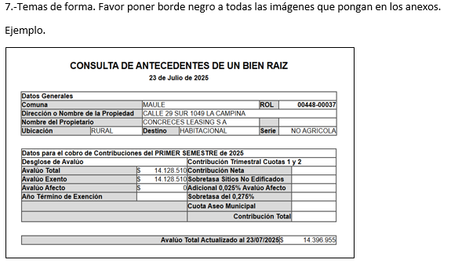
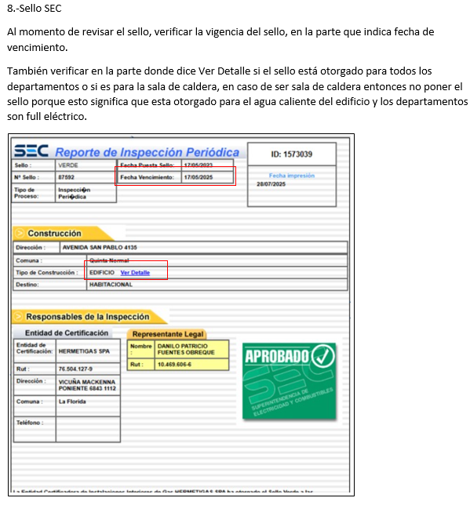

Bien Común
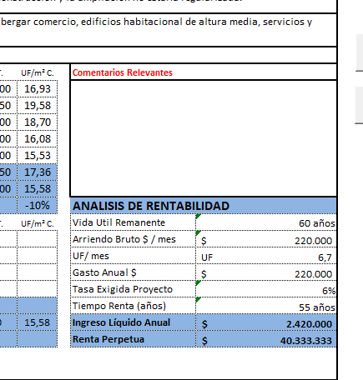
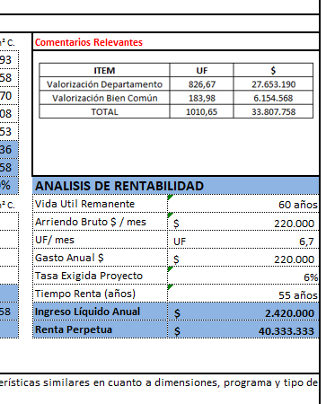
METODOLOGIA La valorización es solo para los departamentos en leasing

1.- ULH enviará el avaluo detallado e indicará |  |  |  | Comentario adicional cuando no haya valorización de bien común

2. Calculo, ingreso de información del avaluo detallado, SOLO EN LOS CAMPO EN AMARILLO |  |  |  | Dado que el avaluó indica que no hay prorrateo, el cálculo del bien común es cero.
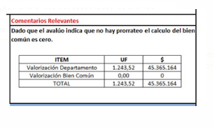

AVALUO FISCAL DETALLADO | MONTO $ | %
AVALUO CONSTRUCCIONES |  | #DIV/0!
AVALUO PRORATEO BIEN COMUN |  | #DIV/0!
AVALUO TOTAL | $- | 100%

3. Calculo, ingreso de información de la Tasación, SOLO EN LOS CAMPO EN AMARILLO y check cero

 |  |  | Check tiene que ser cero
Valor UF (la misma de la tasacion) | 39,894.61 |  | 0
Valor Tasación UF | 20,125.86 |  | #DIV/0!
Valor $ Tasación | 802,913,431.36 |  | #DIV/0!

4. Colocar cuadro en comentarios relevantes DIRECTAMENTE EN LA HOJA DE IMPRESIÓN

ITEM | UF | $
Valorización Departamento | #DIV/0! | #DIV/0!
Valorización Bien Común | #DIV/0! | #DIV/0!
TOTAL | #DIV/0! | #DIV/0!

Logos Instituciones




